CHART
USD_MARET 2026
TANGGAL | USD | EURO
1.00 | 16,805.00 | 19,840.00
2.00 | 16,835.00 | 19,780.00
3.00 | 16,875.00 | 19,770.00
4.00 | 16,875.00 | 19,705.00
5.00 | 16,875.00 | 19,645.00
6.00 | 16,890.00 | 19,635.00
7.00 | 16,915.00 | 19,620.00
8.00 | 16,935.00 | 19,615.00
9.00 | 16,935.00 | 19,620.00
10.00 | 16,910.00 | 19,630.00
11.00 | 16,935.00 | 19,590.00
12.00 | 16,935.00 | 19,645.00
13.00 | 16,963.33 | 19,590.00

EURO_MARET 2026

0104
 |  | KURS ACUAN |  |  |  |  |  |  |  | KURS INTERNAL
 |  | PT CAHAYA ADI SUKSES |  |  |  |  |  |  |  | PT PERMATA VALAS UTAMA
 | TANGGAL | 2026-04-01 |  | 9:22:00 | Perubahan Market |  | Kebijakan Naik & Turun | Tanggal | 2026-04-01
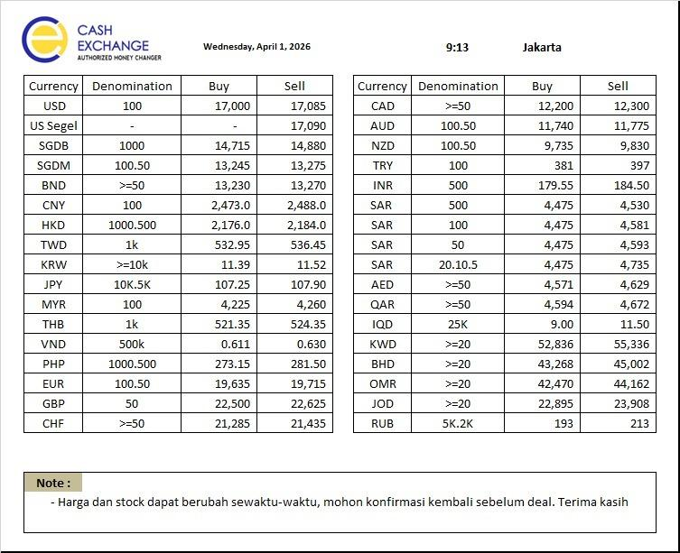
NO | CURRENCY | DENOM | BUY | SELL | BUY | Sell |  | NO | CURRENCY | DENOM | BUY | SELL
1 | USD | 100 | 17,000.00 | 17,085.00 | #REF! | #REF! | 25 | 1 | USD | 100 | 16,975.00 | 17,110.00
2 | USD Segel | - | - | 17,090.00 | #REF! | #REF! | 25 | 2 | USD Segel | - | - | 17,115.00
3 | SGDB | 1000 | 14,715.00 | 14,880.00 | #REF! | #REF! | 50 | 3 | SGDB | 1000 | 14,665.00 | 14,930.00
4 | SGDM | 100.50 | 13,245.00 | 13,275.00 | #REF! | #REF! | 50 | 4 | SGDM | 100.50 | 13,195.00 | 13,325.00
5 | BND | >=50 | 13,230.00 | 13,270.00 | #REF! | #REF! | 50 | 5 | BND | >=50 | 13,180.00 | 13,320.00
6 | CNY | 100 | 2,473.00 | 2,488.00 | #REF! | #REF! | 5 | 6 | CNY | 100 | 2,468.00 | 2,493.00
7 | HKD | 1.000.500 | 2,176.00 | 2,184.00 | #REF! | #REF! | 5 | 7 | HKD | 1.000.500 | 2,171.00 | 2,189.00
8 | TWD | 1K | 532.95 | 536.45 | #REF! | #REF! | 10 | 8 | TWD | 1K | 522.95 | 546.45
9 | KRW | >=10K | 11.39 | 11.52 | #REF! | #REF! | 0.2 | 9 | KRW | >=10K | 11.19 | 11.72
10 | JPY | 10K.5K | 107.25 | 107.90 | #REF! | #REF! | 1 | 10 | JPY | 10K.5K | 106.25 | 108.90
11 | MYR | 100 | 4,225.00 | 4,260.00 | #REF! | #REF! | 25 | 11 | MYR | 100 | 4,200.00 | 4,285.00
12 | THB | 1K | 521.35 | 524.35 | #REF! | #REF! | 10 | 12 | THB | 1K | 511.35 | 534.35
13 | VND | 500K | 0.611 | 0.630 | #REF! | #REF! | 0.01 | 13 | VND | 500K | 0.60 | 0.64
14 | PHP | 1.000.500 | 273.15 | 281.50 | #REF! | #REF! | 10 | 14 | PHP | 1.000.500 | 263.15 | 291.50
15 | EUR | 100.50 | 19,635.00 | 19,715.00 | #REF! | #REF! | 50 | 15 | EUR | 100.50 | 19,585.00 | 19,765.00
16 | GBP | 50 | 22,500.00 | 22,625.00 | #REF! | #REF! | 50 | 16 | GBP | 50 | 22,450.00 | 22,675.00
17 | CHF | >=50 | 21,285.00 | 21,435.00 | #REF! | #REF! | 50 | 17 | CHF | >=50 | 21,235.00 | 21,485.00
18 | CAD | >=50 | 12,200.00 | 12,300.00 | #REF! | #REF! | 50 | 18 | CAD | >=50 | 12,150.00 | 12,350.00
19 | AUD | 100,50 | 11,740.00 | 11,775.00 | #REF! | #REF! | 50 | 19 | AUD | 100,50 | 11,690.00 | 11,825.00
20 | NZD | 100,50 | 9,735.00 | 9,830.00 | #REF! | #REF! | 50 | 20 | NZD | 100,50 | 9,685.00 | 9,880.00
21 | TRY | 100 | 381.00 | 397.00 | #REF! | #REF! | 8 | 21 | TRY | 100 | 373.00 | 405.00
22 | INR | 500 | 179.55 | 184.50 | #REF! | #REF! | 8 | 22 | INR | 500 | 171.55 | 192.50
23 | SAR | 500 | 4,475.00 | 4,530.00 | #REF! | #REF! | 40 | 23 | SAR | 500 | 4,435.00 | 4,570.00
24 | SAR | 100 | 4,475.00 | 4,581.00 | #REF! | #REF! | 40 | 24 | SAR | 100 | 4,435.00 | 4,621.00
25 | SAR | 50 | 4,475.00 | 4,593.00 | #REF! | #REF! | 40 | 25 | SAR | 50 | 4,435.00 | 4,633.00
26 | SAR | 20,10,5 | 4,475.00 | 4,735.00 | #REF! | #REF! | 50 | 26 | SAR | 20,10,5 | 4,425.00 | 4,785.00
27 | AED | >=50 | 4,571.00 | 4,629.00 | #REF! | #REF! | 40 | 27 | AED | >=50 | 4,531.00 | 4,669.00
28 | QAR | >=50 | 4,594.00 | 4,672.00 | #REF! | #REF! | 40 | 28 | QAR | >=50 | 4,554.00 | 4,712.00
29 | IQD | 25K | 9.00 | 11.50 | #REF! | #REF! | 1 | 29 | IQD | 25K | 8.00 | 12.50
30 | KWD | >=20 | 52,836.00 | 55,336.00 | #REF! | #REF! | 1000 | 30 | KWD | >=20 | 51,836.00 | 56,336.00
31 | BHD | >=20 | 43,268.00 | 45,002.00 | #REF! | #REF! | 1000 | 31 | BHD | >=20 | 42,268.00 | 46,002.00
32 | OMR | >=20 | 42,470.00 | 44,162.00 | #REF! | #REF! | 1000 | 32 | OMR | >=20 | 41,470.00 | 45,162.00
33 | JOD | >=20 | 22,895.00 | 23,908.00 | #REF! | #REF! | 1000 | 33 | JOD | >=20 | 21,895.00 | 24,908.00
34 | RUB | 5K,2K | 193.00 | 213.00 | #REF! | #REF! | 5 | 34 | RUB | 5K,2K | 188.00 | 218.00
Catatan
Dasar Kebijakan Naik dan Turun |  |  |  |  |  |  |  |  | Jakarta, |  | 2026-04-01
1. | PT Cahaya Adi Sukses adalah mitra utama tempan menjual Valas maupun membeli valas
2. | kebijakan Nilai turun ditetapkan dengan mempertimbangkan
a. | Volatilitas masing masing mata uang & rata rata selisih pergerakan di market
b. | Ketersediaan Stock valas |  |  |  |  |  |  |  | Made Asta Bujana
c. | Kurs Mc sekitar |  |  |  |  |  |  |  | Direktur

 |  | KURS ACUAN |  |  |  |  |  |  |  | KURS INTERNAL
 |  | PT CAHAYA ADI SUKSES |  |  |  |  |  |  |  | PT PERMATA VALAS UTAMA
 | TANGGAL | 2026-04-01 |  | 15:32:00 | Perubahan Market |  | Kebijakan Naik & Turun | Tanggal | 2026-04-01
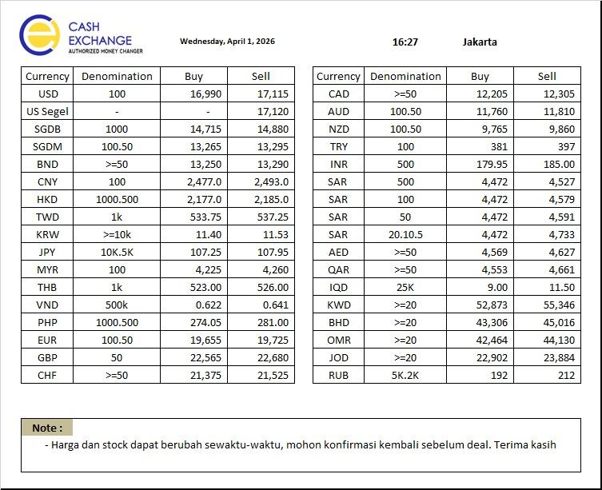
NO | CURRENCY | DENOM | BUY | SELL | BUY | Sell |  | NO | CURRENCY | DENOM | BUY | SELL
1 | USD | 100 | 16,990.00 | 17,115.00 | -10.00 | 30.00 | 25 | 1 | USD | 100 | 16,965.00 | 17,140.00
2 | USD Segel | - | - | 17,120.00 | #VALUE! | 30.00 | 25 | 2 | USD Segel | - | - | 17,145.00
3 | SGDB | 1000 | 14,715.00 | 14,880.00 | 0.00 | 0.00 | 50 | 3 | SGDB | 1000 | 14,665.00 | 14,930.00
4 | SGDM | 100.50 | 13,265.00 | 13,295.00 | 20.00 | 20.00 | 50 | 4 | SGDM | 100.50 | 13,215.00 | 13,345.00
5 | BND | >=50 | 13,250.00 | 13,290.00 | 20.00 | 20.00 | 50 | 5 | BND | >=50 | 13,200.00 | 13,340.00
6 | CNY | 100 | 2,477.00 | 2,493.00 | 4.00 | 5.00 | 5 | 6 | CNY | 100 | 2,472.00 | 2,498.00
7 | HKD | 1.000.500 | 2,177.00 | 2,185.00 | 1.00 | 1.00 | 5 | 7 | HKD | 1.000.500 | 2,172.00 | 2,190.00
8 | TWD | 1K | 533.75 | 537.25 | 0.80 | 0.80 | 10 | 8 | TWD | 1K | 523.75 | 547.25
9 | KRW | >=10K | 11.40 | 11.53 | 0.01 | 0.01 | 0.2 | 9 | KRW | >=10K | 11.20 | 11.73
10 | JPY | 10K.5K | 107.25 | 107.95 | 0.00 | 0.05 | 1 | 10 | JPY | 10K.5K | 106.25 | 108.95
11 | MYR | 100 | 4,225.00 | 4,260.00 | 0.00 | 0.00 | 25 | 11 | MYR | 100 | 4,200.00 | 4,285.00
12 | THB | 1K | 523.00 | 526.00 | 1.65 | 1.65 | 10 | 12 | THB | 1K | 513.00 | 536.00
13 | VND | 500K | 0.622 | 0.641 | 0.01 | 0.01 | 0.01 | 13 | VND | 500K | 0.61 | 0.65
14 | PHP | 1.000.500 | 274.05 | 281.00 | 0.90 | -0.50 | 10 | 14 | PHP | 1.000.500 | 264.05 | 291.00
15 | EUR | 100.50 | 19,655.00 | 19,725.00 | 20.00 | 10.00 | 50 | 15 | EUR | 100.50 | 19,605.00 | 19,775.00
16 | GBP | 50 | 22,565.00 | 22,680.00 | 65.00 | 55.00 | 50 | 16 | GBP | 50 | 22,515.00 | 22,730.00
17 | CHF | >=50 | 21,375.00 | 21,525.00 | 90.00 | 90.00 | 50 | 17 | CHF | >=50 | 21,325.00 | 21,575.00
18 | CAD | >=50 | 12,205.00 | 12,305.00 | 5.00 | 5.00 | 50 | 18 | CAD | >=50 | 12,155.00 | 12,355.00
19 | AUD | 100,50 | 11,760.00 | 11,810.00 | 20.00 | 35.00 | 50 | 19 | AUD | 100,50 | 11,710.00 | 11,860.00
20 | NZD | 100,50 | 9,765.00 | 9,860.00 | 30.00 | 30.00 | 50 | 20 | NZD | 100,50 | 9,715.00 | 9,910.00
21 | TRY | 100 | 381.00 | 397.00 | 0.00 | 0.00 | 8 | 21 | TRY | 100 | 373.00 | 405.00
22 | INR | 500 | 179.95 | 185.00 | 0.40 | 0.50 | 8 | 22 | INR | 500 | 171.95 | 193.00
23 | SAR | 500 | 4,472.00 | 4,527.00 | -3.00 | -3.00 | 40 | 23 | SAR | 500 | 4,432.00 | 4,567.00
24 | SAR | 100 | 4,472.00 | 4,579.00 | -3.00 | -2.00 | 40 | 24 | SAR | 100 | 4,432.00 | 4,619.00
25 | SAR | 50 | 4,472.00 | 4,591.00 | -3.00 | -2.00 | 40 | 25 | SAR | 50 | 4,432.00 | 4,631.00
26 | SAR | 20,10,5 | 4,472.00 | 4,733.00 | -3.00 | -2.00 | 50 | 26 | SAR | 20,10,5 | 4,422.00 | 4,783.00
27 | AED | >=50 | 4,569.00 | 4,627.00 | -2.00 | -2.00 | 40 | 27 | AED | >=50 | 4,529.00 | 4,667.00
28 | QAR | >=50 | 4,553.00 | 4,661.00 | -41.00 | -11.00 | 40 | 28 | QAR | >=50 | 4,513.00 | 4,701.00
29 | IQD | 25K | 9.00 | 11.50 | 0.00 | 0.00 | 1 | 29 | IQD | 25K | 8.00 | 12.50
30 | KWD | >=20 | 52,873.00 | 55,346.00 | 37.00 | 10.00 | 1000 | 30 | KWD | >=20 | 51,873.00 | 56,346.00
31 | BHD | >=20 | 43,306.00 | 45,016.00 | 38.00 | 14.00 | 1000 | 31 | BHD | >=20 | 42,306.00 | 46,016.00
32 | OMR | >=20 | 42,464.00 | 44,130.00 | -6.00 | -32.00 | 1000 | 32 | OMR | >=20 | 41,464.00 | 45,130.00
33 | JOD | >=20 | 22,902.00 | 23,884.00 | 7.00 | -24.00 | 1000 | 33 | JOD | >=20 | 21,902.00 | 24,884.00
34 | RUB | 5K,2K | 192.00 | 212.00 | -1.00 | -1.00 | 5 | 34 | RUB | 5K,2K | 187.00 | 217.00
Catatan
Dasar Kebijakan Naik dan Turun |  |  |  |  |  |  |  |  | Jakarta, |  | 2026-04-01
1. | PT Cahaya Adi Sukses adalah mitra utama tempan menjual Valas maupun membeli valas
2. | kebijakan Nilai turun ditetapkan dengan mempertimbangkan
a. | Volatilitas masing masing mata uang & rata rata selisih pergerakan di market
b. | Ketersediaan Stock valas |  |  |  |  |  |  |  | Made Asta Bujana
c. | Kurs Mc sekitar |  |  |  |  |  |  |  | Direktur

0204
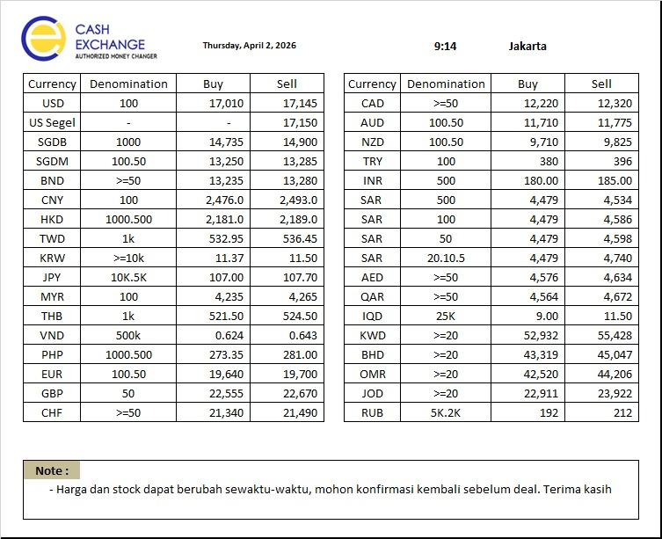
 |  | KURS ACUAN |  |  |  |  |  |  |  | KURS INTERNAL
 |  | PT CAHAYA ADI SUKSES |  |  |  |  |  |  |  | PT PERMATA VALAS UTAMA
 | TANGGAL | 2026-04-02 |  | 9:05:00 | Perubahan Market |  | Kebijakan Naik & Turun | Tanggal | 2026-04-02
NO | CURRENCY | DENOM | BUY | SELL | BUY | Sell |  | NO | CURRENCY | DENOM | BUY | SELL
1 | USD | 100 | 17,010.00 | 17,145.00 | #REF! | #REF! | 25 | 1 | USD | 100 | 16,985.00 | 17,170.00
2 | USD Segel | - | - | 17,150.00 | #REF! | #REF! | 25 | 2 | USD Segel | - | - | 17,175.00
3 | SGDB | 1000 | 14,735.00 | 14,900.00 | #REF! | #REF! | 50 | 3 | SGDB | 1000 | 14,685.00 | 14,950.00
4 | SGDM | 100.50 | 13,250.00 | 13,285.00 | #REF! | #REF! | 50 | 4 | SGDM | 100.50 | 13,200.00 | 13,335.00
5 | BND | >=50 | 13,235.00 | 13,280.00 | #REF! | #REF! | 50 | 5 | BND | >=50 | 13,185.00 | 13,330.00
6 | CNY | 100 | 2,476.00 | 2,493.00 | #REF! | #REF! | 5 | 6 | CNY | 100 | 2,471.00 | 2,498.00
7 | HKD | 1.000.500 | 2,181.00 | 2,189.00 | #REF! | #REF! | 5 | 7 | HKD | 1.000.500 | 2,176.00 | 2,194.00
8 | TWD | 1K | 532.95 | 536.45 | #REF! | #REF! | 10 | 8 | TWD | 1K | 522.95 | 546.45
9 | KRW | >=10K | 11.37 | 11.50 | #REF! | #REF! | 0.2 | 9 | KRW | >=10K | 11.17 | 11.70
10 | JPY | 10K.5K | 107.00 | 107.70 | #REF! | #REF! | 1 | 10 | JPY | 10K.5K | 106.00 | 108.70
11 | MYR | 100 | 4,235.00 | 4,265.00 | #REF! | #REF! | 25 | 11 | MYR | 100 | 4,210.00 | 4,290.00
12 | THB | 1K | 521.50 | 524.50 | #REF! | #REF! | 10 | 12 | THB | 1K | 511.50 | 534.50
13 | VND | 500K | 0.624 | 0.643 | #REF! | #REF! | 0.01 | 13 | VND | 500K | 0.61 | 0.65
14 | PHP | 1.000.500 | 273.35 | 281.00 | #REF! | #REF! | 10 | 14 | PHP | 1.000.500 | 263.35 | 291.00
15 | EUR | 100.50 | 19,640.00 | 19,700.00 | #REF! | #REF! | 50 | 15 | EUR | 100.50 | 19,590.00 | 19,750.00
16 | GBP | 50 | 22,555.00 | 22,670.00 | #REF! | #REF! | 50 | 16 | GBP | 50 | 22,505.00 | 22,720.00
17 | CHF | >=50 | 21,340.00 | 21,490.00 | #REF! | #REF! | 50 | 17 | CHF | >=50 | 21,290.00 | 21,540.00
18 | CAD | >=50 | 12,220.00 | 12,320.00 | #REF! | #REF! | 50 | 18 | CAD | >=50 | 12,170.00 | 12,370.00
19 | AUD | 100,50 | 11,710.00 | 11,775.00 | #REF! | #REF! | 50 | 19 | AUD | 100,50 | 11,660.00 | 11,825.00
20 | NZD | 100,50 | 9,710.00 | 9,825.00 | #REF! | #REF! | 50 | 20 | NZD | 100,50 | 9,660.00 | 9,875.00
21 | TRY | 100 | 380.00 | 396.00 | #REF! | #REF! | 8 | 21 | TRY | 100 | 372.00 | 404.00
22 | INR | 500 | 180.00 | 185.00 | #REF! | #REF! | 8 | 22 | INR | 500 | 172.00 | 193.00
23 | SAR | 500 | 4,479.00 | 4,534.00 | #REF! | #REF! | 40 | 23 | SAR | 500 | 4,439.00 | 4,574.00
24 | SAR | 100 | 4,479.00 | 4,586.00 | #REF! | #REF! | 40 | 24 | SAR | 100 | 4,439.00 | 4,626.00
25 | SAR | 50 | 4,479.00 | 4,598.00 | #REF! | #REF! | 40 | 25 | SAR | 50 | 4,439.00 | 4,638.00
26 | SAR | 20,10,5 | 4,479.00 | 4,740.00 | #REF! | #REF! | 50 | 26 | SAR | 20,10,5 | 4,429.00 | 4,790.00
27 | AED | >=50 | 4,576.00 | 4,634.00 | #REF! | #REF! | 40 | 27 | AED | >=50 | 4,536.00 | 4,674.00
28 | QAR | >=50 | 4,564.00 | 4,672.00 | #REF! | #REF! | 40 | 28 | QAR | >=50 | 4,524.00 | 4,712.00
29 | IQD | 25K | 9.00 | 11.50 | #REF! | #REF! | 1 | 29 | IQD | 25K | 8.00 | 12.50
30 | KWD | >=20 | 52,932.00 | 55,428.00 | #REF! | #REF! | 1000 | 30 | KWD | >=20 | 51,932.00 | 56,428.00
31 | BHD | >=20 | 43,319.00 | 45,047.00 | #REF! | #REF! | 1000 | 31 | BHD | >=20 | 42,319.00 | 46,047.00
32 | OMR | >=20 | 42,520.00 | 44,206.00 | #REF! | #REF! | 1000 | 32 | OMR | >=20 | 41,520.00 | 45,206.00
33 | JOD | >=20 | 22,911.00 | 23,922.00 | #REF! | #REF! | 1000 | 33 | JOD | >=20 | 21,911.00 | 24,922.00
34 | RUB | 5K,2K | 192.00 | 212.00 | #REF! | #REF! | 5 | 34 | RUB | 5K,2K | 187.00 | 217.00
Catatan
Dasar Kebijakan Naik dan Turun |  |  |  |  |  |  |  |  | Jakarta, |  | 2026-04-02
1. | PT Cahaya Adi Sukses adalah mitra utama tempan menjual Valas maupun membeli valas
2. | kebijakan Nilai turun ditetapkan dengan mempertimbangkan
a. | Volatilitas masing masing mata uang & rata rata selisih pergerakan di market
b. | Ketersediaan Stock valas |  |  |  |  |  |  |  | Made Asta Bujana
c. | Kurs Mc sekitar |  |  |  |  |  |  |  | Direktur

 |  | KURS ACUAN |  |  |  |  |  |  |  | KURS INTERNAL
 |  | PT CAHAYA ADI SUKSES |  |  |  |  |  |  |  | PT PERMATA VALAS UTAMA
 | TANGGAL | 2026-03-11 |  | 12:46:00 | Perubahan Market |  | Kebijakan Naik & Turun | Tanggal | 2026-03-11
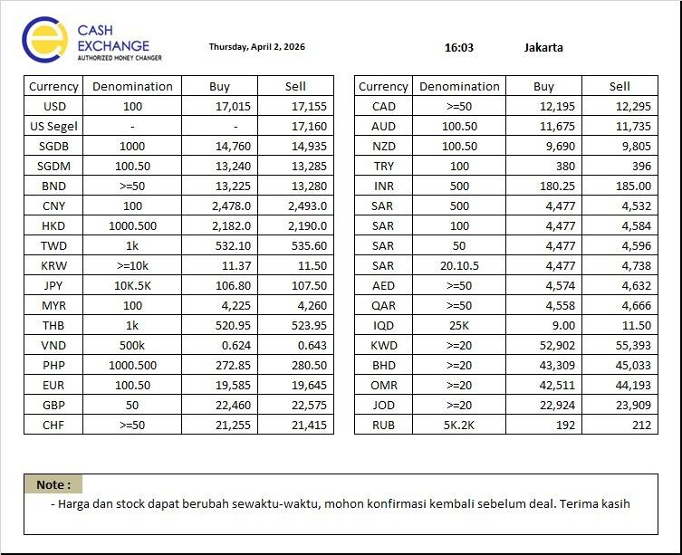
NO | CURRENCY | DENOM | BUY | SELL | BUY | Sell |  | NO | CURRENCY | DENOM | BUY | SELL
1 | USD | 100 | 17,015.00 | 17,155.00 | 5.00 | 10.00 | 25 | 1 | USD | 100 | 16,990.00 | 17,180.00
2 | USD Segel | - | - | 17,160.00 | #VALUE! | 10.00 | 25 | 2 | USD Segel | - | - | 17,185.00
3 | SGDB | 1000 | 14,760.00 | 14,935.00 | 25.00 | 35.00 | 50 | 3 | SGDB | 1000 | 14,710.00 | 14,985.00
4 | SGDM | 100.50 | 13,240.00 | 13,285.00 | -10.00 | 0.00 | 50 | 4 | SGDM | 100.50 | 13,190.00 | 13,335.00
5 | BND | >=50 | 13,225.00 | 13,280.00 | -10.00 | 0.00 | 50 | 5 | BND | >=50 | 13,175.00 | 13,330.00
6 | CNY | 100 | 2,478.00 | 2,493.00 | 2.00 | 0.00 | 5 | 6 | CNY | 100 | 2,473.00 | 2,498.00
7 | HKD | 1.000.500 | 2,182.00 | 2,190.00 | 1.00 | 1.00 | 5 | 7 | HKD | 1.000.500 | 2,177.00 | 2,195.00
8 | TWD | 1K | 532.10 | 535.60 | -0.85 | -0.85 | 10 | 8 | TWD | 1K | 522.10 | 545.60
9 | KRW | >=10K | 11.37 | 11.50 | 0.00 | 0.00 | 0.2 | 9 | KRW | >=10K | 11.17 | 11.70
10 | JPY | 10K.5K | 106.80 | 107.50 | -0.20 | -0.20 | 1 | 10 | JPY | 10K.5K | 105.80 | 108.50
11 | MYR | 100 | 4,225.00 | 4,260.00 | -10.00 | -5.00 | 25 | 11 | MYR | 100 | 4,200.00 | 4,285.00
12 | THB | 1K | 520.95 | 523.95 | -0.55 | -0.55 | 10 | 12 | THB | 1K | 510.95 | 533.95
13 | VND | 500K | 0.624 | 0.643 | 0.00 | 0.00 | 0.01 | 13 | VND | 500K | 0.61 | 0.65
14 | PHP | 1.000.500 | 272.85 | 280.50 | -0.50 | -0.50 | 10 | 14 | PHP | 1.000.500 | 262.85 | 290.50
15 | EUR | 100.50 | 19,585.00 | 19,645.00 | -55.00 | -55.00 | 50 | 15 | EUR | 100.50 | 19,535.00 | 19,695.00
16 | GBP | 50 | 22,460.00 | 22,575.00 | -95.00 | -95.00 | 50 | 16 | GBP | 50 | 22,410.00 | 22,625.00
17 | CHF | >=50 | 21,255.00 | 21,415.00 | -85.00 | -75.00 | 50 | 17 | CHF | >=50 | 21,205.00 | 21,465.00
18 | CAD | >=50 | 12,195.00 | 12,295.00 | -25.00 | -25.00 | 50 | 18 | CAD | >=50 | 12,145.00 | 12,345.00
19 | AUD | 100,50 | 11,675.00 | 11,735.00 | -35.00 | -40.00 | 50 | 19 | AUD | 100,50 | 11,625.00 | 11,785.00
20 | NZD | 100,50 | 9,690.00 | 9,805.00 | -20.00 | -20.00 | 50 | 20 | NZD | 100,50 | 9,640.00 | 9,855.00
21 | TRY | 100 | 380.00 | 396.00 | 0.00 | 0.00 | 8 | 21 | TRY | 100 | 372.00 | 404.00
22 | INR | 500 | 180.25 | 185.00 | 0.25 | 0.00 | 8 | 22 | INR | 500 | 172.25 | 193.00
23 | SAR | 500 | 4,477.00 | 4,532.00 | -2.00 | -2.00 | 40 | 23 | SAR | 500 | 4,437.00 | 4,572.00
24 | SAR | 100 | 4,477.00 | 4,584.00 | -2.00 | -2.00 | 40 | 24 | SAR | 100 | 4,437.00 | 4,624.00
25 | SAR | 50 | 4,477.00 | 4,596.00 | -2.00 | -2.00 | 40 | 25 | SAR | 50 | 4,437.00 | 4,636.00
26 | SAR | 20,10,5 | 4,477.00 | 4,738.00 | -2.00 | -2.00 | 50 | 26 | SAR | 20,10,5 | 4,427.00 | 4,788.00
27 | AED | >=50 | 4,574.00 | 4,632.00 | -2.00 | -2.00 | 40 | 27 | AED | >=50 | 4,534.00 | 4,672.00
28 | QAR | >=50 | 4,558.00 | 4,666.00 | -6.00 | -6.00 | 40 | 28 | QAR | >=50 | 4,518.00 | 4,706.00
29 | IQD | 25K | 9.00 | 11.50 | 0.00 | 0.00 | 1 | 29 | IQD | 25K | 8.00 | 12.50
30 | KWD | >=20 | 52,902.00 | 55,393.00 | -30.00 | -35.00 | 1000 | 30 | KWD | >=20 | 51,902.00 | 56,393.00
31 | BHD | >=20 | 43,309.00 | 45,033.00 | -10.00 | -14.00 | 1000 | 31 | BHD | >=20 | 42,309.00 | 46,033.00
32 | OMR | >=20 | 42,511.00 | 44,193.00 | -9.00 | -13.00 | 1000 | 32 | OMR | >=20 | 41,511.00 | 45,193.00
33 | JOD | >=20 | 22,924.00 | 23,909.00 | 13.00 | -13.00 | 1000 | 33 | JOD | >=20 | 21,924.00 | 24,909.00
34 | RUB | 5K,2K | 192.00 | 212.00 | 0.00 | 0.00 | 5 | 34 | RUB | 5K,2K | 187.00 | 217.00
Catatan
Dasar Kebijakan Naik dan Turun |  |  |  |  |  |  |  |  | Jakarta, |  | 2026-03-11
1. | PT Cahaya Adi Sukses adalah mitra utama tempan menjual Valas maupun membeli valas
2. | kebijakan Nilai turun ditetapkan dengan mempertimbangkan
a. | Volatilitas masing masing mata uang & rata rata selisih pergerakan di market
b. | Ketersediaan Stock valas |  |  |  |  |  |  |  | Made Asta Bujana
c. | Kurs Mc sekitar |  |  |  |  |  |  |  | Direktur

0304
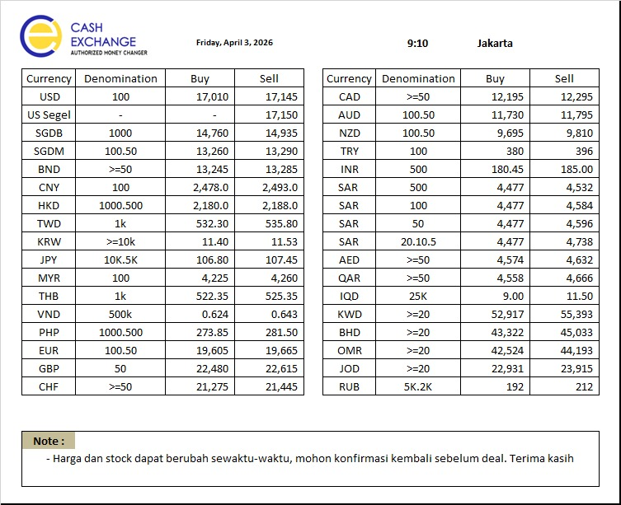
 |  | KURS ACUAN |  |  |  |  |  |  |  | KURS INTERNAL
 |  | PT CAHAYA ADI SUKSES |  |  |  |  |  |  |  | PT PERMATA VALAS UTAMA
 | TANGGAL | 2026-04-03 |  | 9:05:00 | Perubahan Market |  | Kebijakan Naik & Turun | Tanggal | 2026-04-03
NO | CURRENCY | DENOM | BUY | SELL | BUY | Sell |  | NO | CURRENCY | DENOM | BUY | SELL
1 | USD | 100 | 17,010.00 | 17,145.00 | #REF! | #REF! | 25 | 1 | USD | 100 | 16,985.00 | 17,170.00
2 | USD Segel | - | 0.00 | 17,150.00 | #REF! | #REF! | 25 | 2 | USD Segel | - | 0.00 | 17,175.00
3 | SGDB | 1000 | 14,760.00 | 14,935.00 | #REF! | #REF! | 50 | 3 | SGDB | 1000 | 14,710.00 | 14,985.00
4 | SGDM | 100.50 | 13,260.00 | 13,290.00 | #REF! | #REF! | 50 | 4 | SGDM | 100.50 | 13,210.00 | 13,340.00
5 | BND | >=50 | 13,245.00 | 13,285.00 | #REF! | #REF! | 50 | 5 | BND | >=50 | 13,195.00 | 13,335.00
6 | CNY | 100 | 2,478.00 | 2,493.00 | #REF! | #REF! | 5 | 6 | CNY | 100 | 2,473.00 | 2,498.00
7 | HKD | 1.000.500 | 2,180.00 | 2,188.00 | #REF! | #REF! | 5 | 7 | HKD | 1.000.500 | 2,175.00 | 2,193.00
8 | TWD | 1K | 532.30 | 535.80 | #REF! | #REF! | 10 | 8 | TWD | 1K | 522.30 | 545.80
9 | KRW | >=10K | 11.40 | 11.53 | #REF! | #REF! | 0.2 | 9 | KRW | >=10K | 11.20 | 11.73
10 | JPY | 10K.5K | 106.80 | 107.45 | #REF! | #REF! | 1 | 10 | JPY | 10K.5K | 105.80 | 108.45
11 | MYR | 100 | 4,225.00 | 4,260.00 | #REF! | #REF! | 25 | 11 | MYR | 100 | 4,200.00 | 4,285.00
12 | THB | 1K | 522.35 | 525.35 | #REF! | #REF! | 10 | 12 | THB | 1K | 512.35 | 535.35
13 | VND | 500K | 0.624 | 0.643 | #REF! | #REF! | 0.01 | 13 | VND | 500K | 0.61 | 0.65
14 | PHP | 1.000.500 | 273.85 | 281.50 | #REF! | #REF! | 10 | 14 | PHP | 1.000.500 | 263.85 | 291.50
15 | EUR | 100.50 | 19,605.00 | 19,665.00 | #REF! | #REF! | 50 | 15 | EUR | 100.50 | 19,555.00 | 19,715.00
16 | GBP | 50 | 22,480.00 | 22,615.00 | #REF! | #REF! | 50 | 16 | GBP | 50 | 22,430.00 | 22,665.00
17 | CHF | >=50 | 21,275.00 | 21,445.00 | #REF! | #REF! | 50 | 17 | CHF | >=50 | 21,225.00 | 21,495.00
18 | CAD | >=50 | 12,195.00 | 12,295.00 | #REF! | #REF! | 50 | 18 | CAD | >=50 | 12,145.00 | 12,345.00
19 | AUD | 100,50 | 11,730.00 | 11,795.00 | #REF! | #REF! | 50 | 19 | AUD | 100,50 | 11,680.00 | 11,845.00
20 | NZD | 100,50 | 6,695.00 | 9,810.00 | #REF! | #REF! | 50 | 20 | NZD | 100,50 | 6,645.00 | 9,860.00
21 | TRY | 100 | 380.00 | 396.00 | #REF! | #REF! | 8 | 21 | TRY | 100 | 372.00 | 404.00
22 | INR | 500 | 180.45 | 185.00 | #REF! | #REF! | 8 | 22 | INR | 500 | 172.45 | 193.00
23 | SAR | 500 | 4,477.00 | 4,532.00 | #REF! | #REF! | 40 | 23 | SAR | 500 | 4,437.00 | 4,572.00
24 | SAR | 100 | 4,477.00 | 4,584.00 | #REF! | #REF! | 40 | 24 | SAR | 100 | 4,437.00 | 4,624.00
25 | SAR | 50 | 4,477.00 | 4,596.00 | #REF! | #REF! | 40 | 25 | SAR | 50 | 4,437.00 | 4,636.00
26 | SAR | 20,10,5 | 4,477.00 | 4,738.00 | #REF! | #REF! | 50 | 26 | SAR | 20,10,5 | 4,427.00 | 4,788.00
27 | AED | >=50 | 4,574.00 | 4,632.00 | #REF! | #REF! | 40 | 27 | AED | >=50 | 4,534.00 | 4,672.00
28 | QAR | >=50 | 4,558.00 | 4,666.00 | #REF! | #REF! | 40 | 28 | QAR | >=50 | 4,518.00 | 4,706.00
29 | IQD | 25K | 9.00 | 11.50 | #REF! | #REF! | 1 | 29 | IQD | 25K | 8.00 | 12.50
30 | KWD | >=20 | 52,917.00 | 55,393.00 | #REF! | #REF! | 1000 | 30 | KWD | >=20 | 51,917.00 | 56,393.00
31 | BHD | >=20 | 43,322.00 | 45,033.00 | #REF! | #REF! | 1000 | 31 | BHD | >=20 | 42,322.00 | 46,033.00
32 | OMR | >=20 | 42,524.00 | 44,193.00 | #REF! | #REF! | 1000 | 32 | OMR | >=20 | 41,524.00 | 45,193.00
33 | JOD | >=20 | 22,931.00 | 23,915.00 | #REF! | #REF! | 1000 | 33 | JOD | >=20 | 21,931.00 | 24,915.00
34 | RUB | 5K,2K | 192.00 | 212.00 | #REF! | #REF! | 5 | 34 | RUB | 5K,2K | 187.00 | 217.00
Catatan
Dasar Kebijakan Naik dan Turun |  |  |  |  |  |  |  |  | Jakarta, |  | 2026-04-03
1. | PT Cahaya Adi Sukses adalah mitra utama tempan menjual Valas maupun membeli valas
2. | kebijakan Nilai turun ditetapkan dengan mempertimbangkan
a. | Volatilitas masing masing mata uang & rata rata selisih pergerakan di market
b. | Ketersediaan Stock valas |  |  |  |  |  |  |  | Made Asta Bujana
c. | Kurs Mc sekitar |  |  |  |  |  |  |  | Direktur

 |  | KURS ACUAN |  |  |  |  |  |  |  | KURS INTERNAL
 |  | PT CAHAYA ADI SUKSES |  |  |  |  |  |  |  | PT PERMATA VALAS UTAMA
 | TANGGAL | 2026-03-11 |  | 12:46:00 | Perubahan Market |  | Kebijakan Naik & Turun | Tanggal | 2026-03-11
NO | CURRENCY | DENOM | BUY | SELL | BUY | Sell |  | NO | CURRENCY | DENOM | BUY | SELL
1 | USD | 100 | 17,015.00 | 17,155.00 | 5.00 | 10.00 | 25 | 1 | USD | 100 | 16,990.00 | 17,180.00
2 | USD Segel | - | - | 17,160.00 | #VALUE! | 10.00 | 25 | 2 | USD Segel | - | - | 17,185.00
3 | SGDB | 1000 | 14,760.00 | 14,935.00 | 0.00 | 0.00 | 50 | 3 | SGDB | 1000 | 14,710.00 | 14,985.00
4 | SGDM | 100.50 | 13,240.00 | 13,285.00 | -20.00 | -5.00 | 50 | 4 | SGDM | 100.50 | 13,190.00 | 13,335.00
5 | BND | >=50 | 13,225.00 | 13,280.00 | -20.00 | -5.00 | 50 | 5 | BND | >=50 | 13,175.00 | 13,330.00
6 | CNY | 100 | 2,478.00 | 2,493.00 | 0.00 | 0.00 | 5 | 6 | CNY | 100 | 2,473.00 | 2,498.00
7 | HKD | 1.000.500 | 2,182.00 | 2,190.00 | 2.00 | 2.00 | 5 | 7 | HKD | 1.000.500 | 2,177.00 | 2,195.00
8 | TWD | 1K | 532.10 | 535.60 | -0.20 | -0.20 | 10 | 8 | TWD | 1K | 522.10 | 545.60
9 | KRW | >=10K | 11.37 | 11.50 | -0.03 | -0.03 | 0.2 | 9 | KRW | >=10K | 11.17 | 11.70
10 | JPY | 10K.5K | 106.80 | 107.50 | 0.00 | 0.05 | 1 | 10 | JPY | 10K.5K | 105.80 | 108.50
11 | MYR | 100 | 4,225.00 | 4,260.00 | 0.00 | 0.00 | 25 | 11 | MYR | 100 | 4,200.00 | 4,285.00
12 | THB | 1K | 520.95 | 523.95 | -1.40 | -1.40 | 10 | 12 | THB | 1K | 510.95 | 533.95
13 | VND | 500K | 0.624 | 0.643 | 0.00 | 0.00 | 0.01 | 13 | VND | 500K | 0.61 | 0.65
14 | PHP | 1.000.500 | 272.85 | 280.50 | -1.00 | -1.00 | 10 | 14 | PHP | 1.000.500 | 262.85 | 290.50
15 | EUR | 100.50 | 19,585.00 | 19,645.00 | -20.00 | -20.00 | 50 | 15 | EUR | 100.50 | 19,535.00 | 19,695.00
16 | GBP | 50 | 22,460.00 | 22,575.00 | -20.00 | -40.00 | 50 | 16 | GBP | 50 | 22,410.00 | 22,625.00
17 | CHF | >=50 | 21,255.00 | 21,415.00 | -20.00 | -30.00 | 50 | 17 | CHF | >=50 | 21,205.00 | 21,465.00
18 | CAD | >=50 | 12,195.00 | 12,295.00 | 0.00 | 0.00 | 50 | 18 | CAD | >=50 | 12,145.00 | 12,345.00
19 | AUD | 100,50 | 11,675.00 | 11,735.00 | -55.00 | -60.00 | 50 | 19 | AUD | 100,50 | 11,625.00 | 11,785.00
20 | NZD | 100,50 | 9,690.00 | 9,805.00 | 2,995.00 | -5.00 | 50 | 20 | NZD | 100,50 | 9,640.00 | 9,855.00
21 | TRY | 100 | 380.00 | 396.00 | 0.00 | 0.00 | 8 | 21 | TRY | 100 | 372.00 | 404.00
22 | INR | 500 | 180.25 | 185.00 | -0.20 | 0.00 | 8 | 22 | INR | 500 | 172.25 | 193.00
23 | SAR | 500 | 4,477.00 | 4,532.00 | 0.00 | 0.00 | 40 | 23 | SAR | 500 | 4,437.00 | 4,572.00
24 | SAR | 100 | 4,477.00 | 4,584.00 | 0.00 | 0.00 | 40 | 24 | SAR | 100 | 4,437.00 | 4,624.00
25 | SAR | 50 | 4,477.00 | 4,596.00 | 0.00 | 0.00 | 40 | 25 | SAR | 50 | 4,437.00 | 4,636.00
26 | SAR | 20,10,5 | 4,477.00 | 4,738.00 | 0.00 | 0.00 | 50 | 26 | SAR | 20,10,5 | 4,427.00 | 4,788.00
27 | AED | >=50 | 4,574.00 | 4,632.00 | 0.00 | 0.00 | 40 | 27 | AED | >=50 | 4,534.00 | 4,672.00
28 | QAR | >=50 | 4,558.00 | 4,666.00 | 0.00 | 0.00 | 40 | 28 | QAR | >=50 | 4,518.00 | 4,706.00
29 | IQD | 25K | 9.00 | 11.50 | 0.00 | 0.00 | 1 | 29 | IQD | 25K | 8.00 | 12.50
30 | KWD | >=20 | 52,902.00 | 55,393.00 | -15.00 | 0.00 | 1000 | 30 | KWD | >=20 | 51,902.00 | 56,393.00
31 | BHD | >=20 | 43,309.00 | 45,033.00 | -13.00 | 0.00 | 1000 | 31 | BHD | >=20 | 42,309.00 | 46,033.00
32 | OMR | >=20 | 42,511.00 | 44,193.00 | -13.00 | 0.00 | 1000 | 32 | OMR | >=20 | 41,511.00 | 45,193.00
33 | JOD | >=20 | 22,924.00 | 23,909.00 | -7.00 | -6.00 | 1000 | 33 | JOD | >=20 | 21,924.00 | 24,909.00
34 | RUB | 5K,2K | 192.00 | 212.00 | 0.00 | 0.00 | 5 | 34 | RUB | 5K,2K | 187.00 | 217.00
Catatan
Dasar Kebijakan Naik dan Turun |  |  |  |  |  |  |  |  | Jakarta, |  | 2026-03-11
1. | PT Cahaya Adi Sukses adalah mitra utama tempan menjual Valas maupun membeli valas
2. | kebijakan Nilai turun ditetapkan dengan mempertimbangkan
a. | Volatilitas masing masing mata uang & rata rata selisih pergerakan di market
b. | Ketersediaan Stock valas |  |  |  |  |  |  |  | Made Asta Bujana
c. | Kurs Mc sekitar |  |  |  |  |  |  |  | Direktur

0404
 |  | KURS ACUAN |  |  |  |  |  |  |  | KURS INTERNAL
 |  | PT CAHAYA ADI SUKSES |  |  |  |  |  |  |  | PT PERMATA VALAS UTAMA
 | TANGGAL | 2026-04-04 |  | 9:05:00 | Perubahan Market |  | Kebijakan Naik & Turun | Tanggal | 2026-04-04
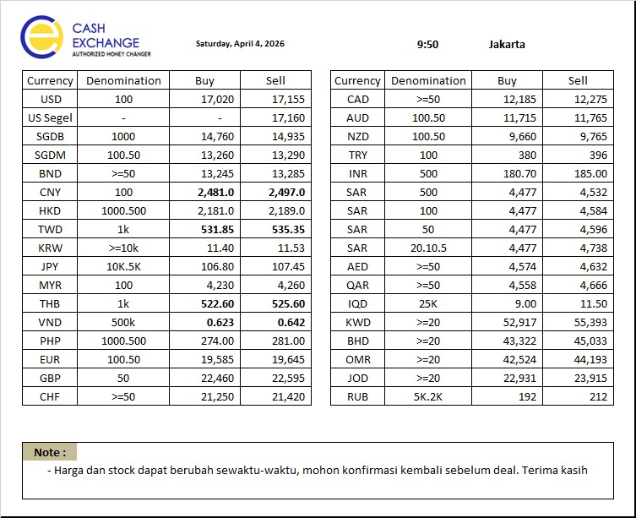
NO | CURRENCY | DENOM | BUY | SELL | BUY | Sell |  | NO | CURRENCY | DENOM | BUY | SELL
1 | USD | 100 | 17,020.00 | 17,155.00 | #REF! | #REF! | 25 | 1 | USD | 100 | 16,995.00 | 17,180.00
2 | USD Segel | - | 0.00 | 17,160.00 | #REF! | #REF! | 25 | 2 | USD Segel | - | 0.00 | 17,185.00
3 | SGDB | 1000 | 14,760.00 | 14,935.00 | #REF! | #REF! | 50 | 3 | SGDB | 1000 | 14,710.00 | 14,985.00
4 | SGDM | 100.50 | 13,260.00 | 13,290.00 | #REF! | #REF! | 50 | 4 | SGDM | 100.50 | 13,210.00 | 13,340.00
5 | BND | >=50 | 13,245.00 | 13,285.00 | #REF! | #REF! | 50 | 5 | BND | >=50 | 13,195.00 | 13,335.00
6 | CNY | 100 | 2,481.00 | 2,497.00 | #REF! | #REF! | 5 | 6 | CNY | 100 | 2,476.00 | 2,502.00
7 | HKD | 1.000.500 | 2,181.00 | 2,189.00 | #REF! | #REF! | 5 | 7 | HKD | 1.000.500 | 2,176.00 | 2,194.00
8 | TWD | 1K | 531.85 | 535.35 | #REF! | #REF! | 10 | 8 | TWD | 1K | 521.85 | 545.35
9 | KRW | >=10K | 11.40 | 11.53 | #REF! | #REF! | 0.2 | 9 | KRW | >=10K | 11.20 | 11.73
10 | JPY | 10K.5K | 106.80 | 107.45 | #REF! | #REF! | 1 | 10 | JPY | 10K.5K | 105.80 | 108.45
11 | MYR | 100 | 4,230.00 | 4,260.00 | #REF! | #REF! | 25 | 11 | MYR | 100 | 4,205.00 | 4,285.00
12 | THB | 1K | 522.60 | 525.60 | #REF! | #REF! | 10 | 12 | THB | 1K | 512.60 | 535.60
13 | VND | 500K | 0.623 | 0.642 | #REF! | #REF! | 0.01 | 13 | VND | 500K | 0.61 | 0.65
14 | PHP | 1.000.500 | 274.00 | 281.00 | #REF! | #REF! | 10 | 14 | PHP | 1.000.500 | 264.00 | 291.00
15 | EUR | 100.50 | 19,585.00 | 19,645.00 | #REF! | #REF! | 50 | 15 | EUR | 100.50 | 19,535.00 | 19,695.00
16 | GBP | 50 | 22,460.00 | 22,595.00 | #REF! | #REF! | 50 | 16 | GBP | 50 | 22,410.00 | 22,645.00
17 | CHF | >=50 | 21,250.00 | 21,420.00 | #REF! | #REF! | 50 | 17 | CHF | >=50 | 21,200.00 | 21,470.00
18 | CAD | >=50 | 12,185.00 | 12,275.00 | #REF! | #REF! | 50 | 18 | CAD | >=50 | 12,135.00 | 12,325.00
19 | AUD | 100,50 | 11,715.00 | 11,765.00 | #REF! | #REF! | 50 | 19 | AUD | 100,50 | 11,665.00 | 11,815.00
20 | NZD | 100,50 | 9,660.00 | 9,765.00 | #REF! | #REF! | 50 | 20 | NZD | 100,50 | 9,610.00 | 9,815.00
21 | TRY | 100 | 380.00 | 396.00 | #REF! | #REF! | 8 | 21 | TRY | 100 | 372.00 | 404.00
22 | INR | 500 | 180.70 | 185.00 | #REF! | #REF! | 8 | 22 | INR | 500 | 172.70 | 193.00
23 | SAR | 500 | 4,477.00 | 4,532.00 | #REF! | #REF! | 40 | 23 | SAR | 500 | 4,437.00 | 4,572.00
24 | SAR | 100 | 4,477.00 | 4,584.00 | #REF! | #REF! | 40 | 24 | SAR | 100 | 4,437.00 | 4,624.00
25 | SAR | 50 | 4,477.00 | 4,596.00 | #REF! | #REF! | 40 | 25 | SAR | 50 | 4,437.00 | 4,636.00
26 | SAR | 20,10,5 | 4,477.00 | 4,738.00 | #REF! | #REF! | 50 | 26 | SAR | 20,10,5 | 4,427.00 | 4,788.00
27 | AED | >=50 | 4,574.00 | 4,632.00 | #REF! | #REF! | 40 | 27 | AED | >=50 | 4,534.00 | 4,672.00
28 | QAR | >=50 | 4,558.00 | 4,666.00 | #REF! | #REF! | 40 | 28 | QAR | >=50 | 4,518.00 | 4,706.00
29 | IQD | 25K | 9.00 | 11.50 | #REF! | #REF! | 1 | 29 | IQD | 25K | 8.00 | 12.50
30 | KWD | >=20 | 52,917.00 | 55,393.00 | #REF! | #REF! | 1000 | 30 | KWD | >=20 | 51,917.00 | 56,393.00
31 | BHD | >=20 | 43,322.00 | 45,033.00 | #REF! | #REF! | 1000 | 31 | BHD | >=20 | 42,322.00 | 46,033.00
32 | OMR | >=20 | 42,524.00 | 44,193.00 | #REF! | #REF! | 1000 | 32 | OMR | >=20 | 41,524.00 | 45,193.00
33 | JOD | >=20 | 22,931.00 | 23,915.00 | #REF! | #REF! | 1000 | 33 | JOD | >=20 | 21,931.00 | 24,915.00
34 | RUB | 5K,2K | 192.00 | 212.00 | #REF! | #REF! | 5 | 34 | RUB | 5K,2K | 187.00 | 217.00
Catatan
Dasar Kebijakan Naik dan Turun |  |  |  |  |  |  |  |  | Jakarta, |  | 2026-04-04
1. | PT Cahaya Adi Sukses adalah mitra utama tempan menjual Valas maupun membeli valas
2. | kebijakan Nilai turun ditetapkan dengan mempertimbangkan
a. | Volatilitas masing masing mata uang & rata rata selisih pergerakan di market
b. | Ketersediaan Stock valas |  |  |  |  |  |  |  | Made Asta Bujana
c. | Kurs Mc sekitar |  |  |  |  |  |  |  | Direktur

 |  | KURS ACUAN |  |  |  |  |  |  |  | KURS INTERNAL
 |  | PT CAHAYA ADI SUKSES |  |  |  |  |  |  |  | PT PERMATA VALAS UTAMA
 | TANGGAL | 2026-03-11 |  | 12:46:00 | Perubahan Market |  | Kebijakan Naik & Turun | Tanggal | 2026-03-11
NO | CURRENCY | DENOM | BUY | SELL | BUY | Sell |  | NO | CURRENCY | DENOM | BUY | SELL
1 | USD | 100 | 17,015.00 | 17,155.00 | -5.00 | 0.00 | 25 | 1 | USD | 100 | 16,990.00 | 17,180.00
2 | USD Segel | - | - | 17,160.00 | #VALUE! | 0.00 | 25 | 2 | USD Segel | - | - | 17,185.00
3 | SGDB | 1000 | 14,760.00 | 14,935.00 | 0.00 | 0.00 | 50 | 3 | SGDB | 1000 | 14,710.00 | 14,985.00
4 | SGDM | 100.50 | 13,240.00 | 13,285.00 | -20.00 | -5.00 | 50 | 4 | SGDM | 100.50 | 13,190.00 | 13,335.00
5 | BND | >=50 | 13,225.00 | 13,280.00 | -20.00 | -5.00 | 50 | 5 | BND | >=50 | 13,175.00 | 13,330.00
6 | CNY | 100 | 2,478.00 | 2,493.00 | -3.00 | -4.00 | 5 | 6 | CNY | 100 | 2,473.00 | 2,498.00
7 | HKD | 1.000.500 | 2,182.00 | 2,190.00 | 1.00 | 1.00 | 5 | 7 | HKD | 1.000.500 | 2,177.00 | 2,195.00
8 | TWD | 1K | 532.10 | 535.60 | 0.25 | 0.25 | 10 | 8 | TWD | 1K | 522.10 | 545.60
9 | KRW | >=10K | 11.37 | 11.50 | -0.03 | -0.03 | 0.2 | 9 | KRW | >=10K | 11.17 | 11.70
10 | JPY | 10K.5K | 106.80 | 107.50 | 0.00 | 0.05 | 1 | 10 | JPY | 10K.5K | 105.80 | 108.50
11 | MYR | 100 | 4,225.00 | 4,260.00 | -5.00 | 0.00 | 25 | 11 | MYR | 100 | 4,200.00 | 4,285.00
12 | THB | 1K | 520.95 | 523.95 | -1.65 | -1.65 | 10 | 12 | THB | 1K | 510.95 | 533.95
13 | VND | 500K | 0.624 | 0.643 | 0.00 | 0.00 | 0.01 | 13 | VND | 500K | 0.61 | 0.65
14 | PHP | 1.000.500 | 272.85 | 280.50 | -1.15 | -0.50 | 10 | 14 | PHP | 1.000.500 | 262.85 | 290.50
15 | EUR | 100.50 | 19,585.00 | 19,645.00 | 0.00 | 0.00 | 50 | 15 | EUR | 100.50 | 19,535.00 | 19,695.00
16 | GBP | 50 | 22,460.00 | 22,575.00 | 0.00 | -20.00 | 50 | 16 | GBP | 50 | 22,410.00 | 22,625.00
17 | CHF | >=50 | 21,255.00 | 21,415.00 | 5.00 | -5.00 | 50 | 17 | CHF | >=50 | 21,205.00 | 21,465.00
18 | CAD | >=50 | 12,195.00 | 12,295.00 | 10.00 | 20.00 | 50 | 18 | CAD | >=50 | 12,145.00 | 12,345.00
19 | AUD | 100,50 | 11,675.00 | 11,735.00 | -40.00 | -30.00 | 50 | 19 | AUD | 100,50 | 11,625.00 | 11,785.00
20 | NZD | 100,50 | 9,690.00 | 9,805.00 | 30.00 | 40.00 | 50 | 20 | NZD | 100,50 | 9,640.00 | 9,855.00
21 | TRY | 100 | 380.00 | 396.00 | 0.00 | 0.00 | 8 | 21 | TRY | 100 | 372.00 | 404.00
22 | INR | 500 | 180.25 | 185.00 | -0.45 | 0.00 | 8 | 22 | INR | 500 | 172.25 | 193.00
23 | SAR | 500 | 4,477.00 | 4,532.00 | 0.00 | 0.00 | 40 | 23 | SAR | 500 | 4,437.00 | 4,572.00
24 | SAR | 100 | 4,477.00 | 4,584.00 | 0.00 | 0.00 | 40 | 24 | SAR | 100 | 4,437.00 | 4,624.00
25 | SAR | 50 | 4,477.00 | 4,596.00 | 0.00 | 0.00 | 40 | 25 | SAR | 50 | 4,437.00 | 4,636.00
26 | SAR | 20,10,5 | 4,477.00 | 4,738.00 | 0.00 | 0.00 | 50 | 26 | SAR | 20,10,5 | 4,427.00 | 4,788.00
27 | AED | >=50 | 4,574.00 | 4,632.00 | 0.00 | 0.00 | 40 | 27 | AED | >=50 | 4,534.00 | 4,672.00
28 | QAR | >=50 | 4,558.00 | 4,666.00 | 0.00 | 0.00 | 40 | 28 | QAR | >=50 | 4,518.00 | 4,706.00
29 | IQD | 25K | 9.00 | 11.50 | 0.00 | 0.00 | 1 | 29 | IQD | 25K | 8.00 | 12.50
30 | KWD | >=20 | 52,902.00 | 55,393.00 | -15.00 | 0.00 | 1000 | 30 | KWD | >=20 | 51,902.00 | 56,393.00
31 | BHD | >=20 | 43,309.00 | 45,033.00 | -13.00 | 0.00 | 1000 | 31 | BHD | >=20 | 42,309.00 | 46,033.00
32 | OMR | >=20 | 42,511.00 | 44,193.00 | -13.00 | 0.00 | 1000 | 32 | OMR | >=20 | 41,511.00 | 45,193.00
33 | JOD | >=20 | 22,924.00 | 23,909.00 | -7.00 | -6.00 | 1000 | 33 | JOD | >=20 | 21,924.00 | 24,909.00
34 | RUB | 5K,2K | 192.00 | 212.00 | 0.00 | 0.00 | 5 | 34 | RUB | 5K,2K | 187.00 | 217.00
Catatan
Dasar Kebijakan Naik dan Turun |  |  |  |  |  |  |  |  | Jakarta, |  | 2026-03-11
1. | PT Cahaya Adi Sukses adalah mitra utama tempan menjual Valas maupun membeli valas
2. | kebijakan Nilai turun ditetapkan dengan mempertimbangkan
a. | Volatilitas masing masing mata uang & rata rata selisih pergerakan di market
b. | Ketersediaan Stock valas |  |  |  |  |  |  |  | Made Asta Bujana
c. | Kurs Mc sekitar |  |  |  |  |  |  |  | Direktur

0604
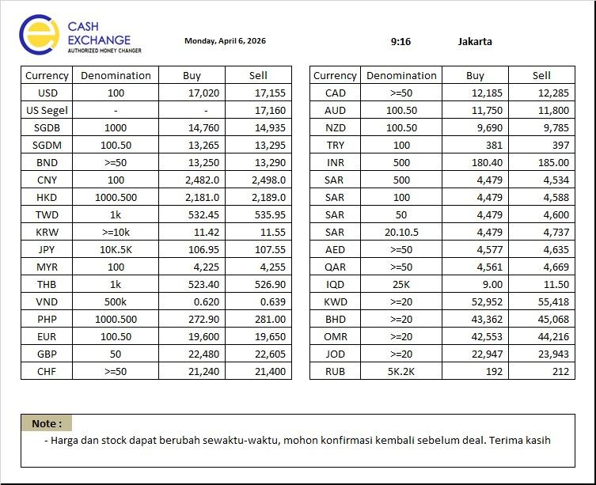
 |  | KURS ACUAN |  |  |  |  |  |  |  | KURS INTERNAL
 |  | PT CAHAYA ADI SUKSES |  |  |  |  |  |  |  | PT PERMATA VALAS UTAMA
 | TANGGAL | 2026-04-06 |  | 9:05:00 | Perubahan Market |  | Kebijakan Naik & Turun | Tanggal | 2026-04-06
NO | CURRENCY | DENOM | BUY | SELL | BUY | Sell |  | NO | CURRENCY | DENOM | BUY | SELL
1 | USD | 100 | 17,020.00 | 17,155.00 | #REF! | #REF! | 25 | 1 | USD | 100 | 16,995.00 | 17,180.00
2 | USD Segel | - | - | 17,160.00 | #REF! | #REF! | 25 | 2 | USD Segel | - | - | 17,185.00
3 | SGDB | 1000 | 14,760.00 | 14,935.00 | #REF! | #REF! | 50 | 3 | SGDB | 1000 | 14,710.00 | 14,985.00
4 | SGDM | 100.50 | 13,265.00 | 13,295.00 | #REF! | #REF! | 50 | 4 | SGDM | 100.50 | 13,215.00 | 13,345.00
5 | BND | >=50 | 13,250.00 | 13,290.00 | #REF! | #REF! | 50 | 5 | BND | >=50 | 13,200.00 | 13,340.00
6 | CNY | 100 | 2,482.00 | 2,498.00 | #REF! | #REF! | 5 | 6 | CNY | 100 | 2,477.00 | 2,503.00
7 | HKD | 1.000.500 | 2,181.00 | 2,189.00 | #REF! | #REF! | 5 | 7 | HKD | 1.000.500 | 2,176.00 | 2,194.00
8 | TWD | 1K | 532.45 | 535.95 | #REF! | #REF! | 10 | 8 | TWD | 1K | 522.45 | 545.95
9 | KRW | >=10K | 11.42 | 11.55 | #REF! | #REF! | 0.2 | 9 | KRW | >=10K | 11.22 | 11.75
10 | JPY | 10K.5K | 106.95 | 107.55 | #REF! | #REF! | 1 | 10 | JPY | 10K.5K | 105.95 | 108.55
11 | MYR | 100 | 4,225.00 | 4,255.00 | #REF! | #REF! | 25 | 11 | MYR | 100 | 4,200.00 | 4,280.00
12 | THB | 1K | 523.40 | 526.90 | #REF! | #REF! | 10 | 12 | THB | 1K | 513.40 | 536.90
13 | VND | 500K | 0.620 | 0.639 | #REF! | #REF! | 0.01 | 13 | VND | 500K | 0.61 | 0.65
14 | PHP | 1.000.500 | 272.90 | 281.00 | #REF! | #REF! | 10 | 14 | PHP | 1.000.500 | 262.90 | 291.00
15 | EUR | 100.50 | 19,600.00 | 19,650.00 | #REF! | #REF! | 50 | 15 | EUR | 100.50 | 19,550.00 | 19,700.00
16 | GBP | 50 | 22,480.00 | 22,605.00 | #REF! | #REF! | 50 | 16 | GBP | 50 | 22,430.00 | 22,655.00
17 | CHF | >=50 | 21,240.00 | 21,400.00 | #REF! | #REF! | 50 | 17 | CHF | >=50 | 21,190.00 | 21,450.00
18 | CAD | >=50 | 12,185.00 | 12,285.00 | #REF! | #REF! | 50 | 18 | CAD | >=50 | 12,135.00 | 12,335.00
19 | AUD | 100,50 | 11,750.00 | 11,800.00 | #REF! | #REF! | 50 | 19 | AUD | 100,50 | 11,700.00 | 11,850.00
20 | NZD | 100,50 | 9,690.00 | 9,785.00 | #REF! | #REF! | 50 | 20 | NZD | 100,50 | 9,640.00 | 9,835.00
21 | TRY | 100 | 381.00 | 397.00 | #REF! | #REF! | 8 | 21 | TRY | 100 | 373.00 | 405.00
22 | INR | 500 | 180.40 | 185.00 | #REF! | #REF! | 8 | 22 | INR | 500 | 172.40 | 193.00
23 | SAR | 500 | 4,479.00 | 4,534.00 | #REF! | #REF! | 40 | 23 | SAR | 500 | 4,439.00 | 4,574.00
24 | SAR | 100 | 4,479.00 | 4,588.00 | #REF! | #REF! | 40 | 24 | SAR | 100 | 4,439.00 | 4,628.00
25 | SAR | 50 | 4,479.00 | 4,600.00 | #REF! | #REF! | 40 | 25 | SAR | 50 | 4,439.00 | 4,640.00
26 | SAR | 20,10,5 | 4,479.00 | 4,737.00 | #REF! | #REF! | 50 | 26 | SAR | 20,10,5 | 4,429.00 | 4,787.00
27 | AED | >=50 | 4,577.00 | 4,635.00 | #REF! | #REF! | 40 | 27 | AED | >=50 | 4,537.00 | 4,675.00
28 | QAR | >=50 | 4,561.00 | 4,669.00 | #REF! | #REF! | 40 | 28 | QAR | >=50 | 4,521.00 | 4,709.00
29 | IQD | 25K | 9.00 | 11.50 | #REF! | #REF! | 1 | 29 | IQD | 25K | 8.00 | 12.50
30 | KWD | >=20 | 52,952.00 | 55,418.00 | #REF! | #REF! | 1000 | 30 | KWD | >=20 | 51,952.00 | 56,418.00
31 | BHD | >=20 | 43,362.00 | 45,068.00 | #REF! | #REF! | 1000 | 31 | BHD | >=20 | 42,362.00 | 46,068.00
32 | OMR | >=20 | 42,553.00 | 44,216.00 | #REF! | #REF! | 1000 | 32 | OMR | >=20 | 41,553.00 | 45,216.00
33 | JOD | >=20 | 22,947.00 | 23,943.00 | #REF! | #REF! | 1000 | 33 | JOD | >=20 | 21,947.00 | 24,943.00
34 | RUB | 5K,2K | 192.00 | 212.00 | #REF! | #REF! | 5 | 34 | RUB | 5K,2K | 187.00 | 217.00
Catatan
Dasar Kebijakan Naik dan Turun |  |  |  |  |  |  |  |  | Jakarta, |  | 2026-04-06
1. | PT Cahaya Adi Sukses adalah mitra utama tempan menjual Valas maupun membeli valas
2. | kebijakan Nilai turun ditetapkan dengan mempertimbangkan
a. | Volatilitas masing masing mata uang & rata rata selisih pergerakan di market
b. | Ketersediaan Stock valas |  |  |  |  |  |  |  | Made Asta Bujana
c. | Kurs Mc sekitar |  |  |  |  |  |  |  | Direktur

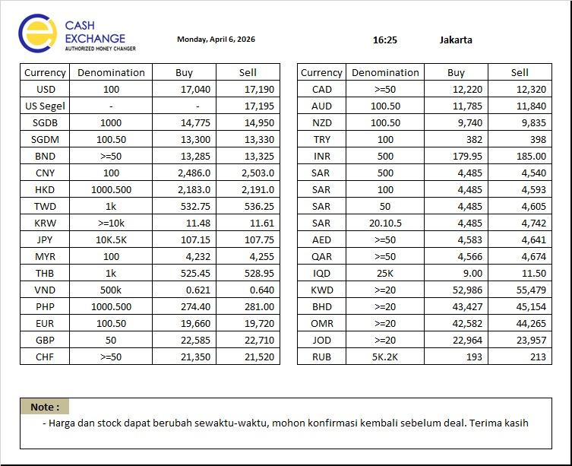
 |  | KURS ACUAN |  |  |  |  |  |  |  | KURS INTERNAL
 |  | PT CAHAYA ADI SUKSES |  |  |  |  |  |  |  | PT PERMATA VALAS UTAMA
 | TANGGAL | 2026-04-06 |  | 12:46:00 | Perubahan Market |  | Kebijakan Naik & Turun | Tanggal | 2026-04-06
NO | CURRENCY | DENOM | BUY | SELL | BUY | Sell |  | NO | CURRENCY | DENOM | BUY | SELL
1 | USD | 100 | 17,040.00 | 17,190.00 | 20.00 | 35.00 | 25 | 1 | USD | 100 | 17,015.00 | 17,215.00
2 | USD Segel | - | - | 17,195.00 | #VALUE! | 35.00 | 25 | 2 | USD Segel | - | - | 17,220.00
3 | SGDB | 1000 | 14,775.00 | 14,950.00 | 15.00 | 15.00 | 50 | 3 | SGDB | 1000 | 14,725.00 | 15,000.00
4 | SGDM | 100.50 | 13,300.00 | 13,330.00 | 35.00 | 35.00 | 50 | 4 | SGDM | 100.50 | 13,250.00 | 13,380.00
5 | BND | >=50 | 13,285.00 | 13,325.00 | 35.00 | 35.00 | 50 | 5 | BND | >=50 | 13,235.00 | 13,375.00
6 | CNY | 100 | 2,486.00 | 2,503.00 | 4.00 | 5.00 | 5 | 6 | CNY | 100 | 2,481.00 | 2,508.00
7 | HKD | 1.000.500 | 2,183.00 | 2,191.00 | 2.00 | 2.00 | 5 | 7 | HKD | 1.000.500 | 2,178.00 | 2,196.00
8 | TWD | 1K | 532.75 | 536.25 | 0.30 | 0.30 | 10 | 8 | TWD | 1K | 522.75 | 546.25
9 | KRW | >=10K | 11.48 | 11.61 | 0.06 | 0.06 | 0.2 | 9 | KRW | >=10K | 11.28 | 11.81
10 | JPY | 10K.5K | 107.15 | 107.75 | 0.20 | 0.20 | 1 | 10 | JPY | 10K.5K | 106.15 | 108.75
11 | MYR | 100 | 4,232.00 | 4,255.00 | 7.00 | 0.00 | 25 | 11 | MYR | 100 | 4,207.00 | 4,280.00
12 | THB | 1K | 525.45 | 528.95 | 2.05 | 2.05 | 10 | 12 | THB | 1K | 515.45 | 538.95
13 | VND | 500K | 0.621 | 0.640 | 0.00 | 0.00 | 0.01 | 13 | VND | 500K | 0.61 | 0.65
14 | PHP | 1.000.500 | 274.40 | 281.00 | 1.50 | 0.00 | 10 | 14 | PHP | 1.000.500 | 264.40 | 291.00
15 | EUR | 100.50 | 19,660.00 | 19,720.00 | 60.00 | 70.00 | 50 | 15 | EUR | 100.50 | 19,610.00 | 19,770.00
16 | GBP | 50 | 22,585.00 | 22,710.00 | 105.00 | 105.00 | 50 | 16 | GBP | 50 | 22,535.00 | 22,760.00
17 | CHF | >=50 | 21,350.00 | 21,520.00 | 110.00 | 120.00 | 50 | 17 | CHF | >=50 | 21,300.00 | 21,570.00
18 | CAD | >=50 | 12,220.00 | 12,320.00 | 35.00 | 35.00 | 50 | 18 | CAD | >=50 | 12,170.00 | 12,370.00
19 | AUD | 100,50 | 11,785.00 | 11,840.00 | 35.00 | 40.00 | 50 | 19 | AUD | 100,50 | 11,735.00 | 11,890.00
20 | NZD | 100,50 | 9,740.00 | 9,835.00 | 50.00 | 50.00 | 50 | 20 | NZD | 100,50 | 9,690.00 | 9,885.00
21 | TRY | 100 | 382.00 | 398.00 | 1.00 | 1.00 | 8 | 21 | TRY | 100 | 374.00 | 406.00
22 | INR | 500 | 179.95 | 185.00 | -0.45 | 0.00 | 8 | 22 | INR | 500 | 171.95 | 193.00
23 | SAR | 500 | 4,485.00 | 4,540.00 | 6.00 | 6.00 | 40 | 23 | SAR | 500 | 4,445.00 | 4,580.00
24 | SAR | 100 | 4,485.00 | 4,593.00 | 6.00 | 5.00 | 40 | 24 | SAR | 100 | 4,445.00 | 4,633.00
25 | SAR | 50 | 4,485.00 | 4,605.00 | 6.00 | 5.00 | 40 | 25 | SAR | 50 | 4,445.00 | 4,645.00
26 | SAR | 20,10,5 | 4,485.00 | 4,742.00 | 6.00 | 5.00 | 50 | 26 | SAR | 20,10,5 | 4,435.00 | 4,792.00
27 | AED | >=50 | 4,583.00 | 4,641.00 | 6.00 | 6.00 | 40 | 27 | AED | >=50 | 4,543.00 | 4,681.00
28 | QAR | >=50 | 4,566.00 | 4,674.00 | 5.00 | 5.00 | 40 | 28 | QAR | >=50 | 4,526.00 | 4,714.00
29 | IQD | 25K | 9.00 | 11.50 | 0.00 | 0.00 | 1 | 29 | IQD | 25K | 8.00 | 12.50
30 | KWD | >=20 | 52,986.00 | 55,479.00 | 34.00 | 61.00 | 1000 | 30 | KWD | >=20 | 51,986.00 | 56,479.00
31 | BHD | >=20 | 43,427.00 | 45,154.00 | 65.00 | 86.00 | 1000 | 31 | BHD | >=20 | 42,427.00 | 46,154.00
32 | OMR | >=20 | 42,582.00 | 44,265.00 | 29.00 | 49.00 | 1000 | 32 | OMR | >=20 | 41,582.00 | 45,265.00
33 | JOD | >=20 | 22,964.00 | 23,957.00 | 17.00 | 14.00 | 1000 | 33 | JOD | >=20 | 21,964.00 | 24,957.00
34 | RUB | 5K,2K | 193.00 | 213.00 | 1.00 | 1.00 | 5 | 34 | RUB | 5K,2K | 188.00 | 218.00
Catatan
Dasar Kebijakan Naik dan Turun |  |  |  |  |  |  |  |  | Jakarta, |  | 2026-04-06
1. | PT Cahaya Adi Sukses adalah mitra utama tempan menjual Valas maupun membeli valas
2. | kebijakan Nilai turun ditetapkan dengan mempertimbangkan
a. | Volatilitas masing masing mata uang & rata rata selisih pergerakan di market
b. | Ketersediaan Stock valas |  |  |  |  |  |  |  | Made Asta Bujana
c. | Kurs Mc sekitar |  |  |  |  |  |  |  | Direktur

07-04
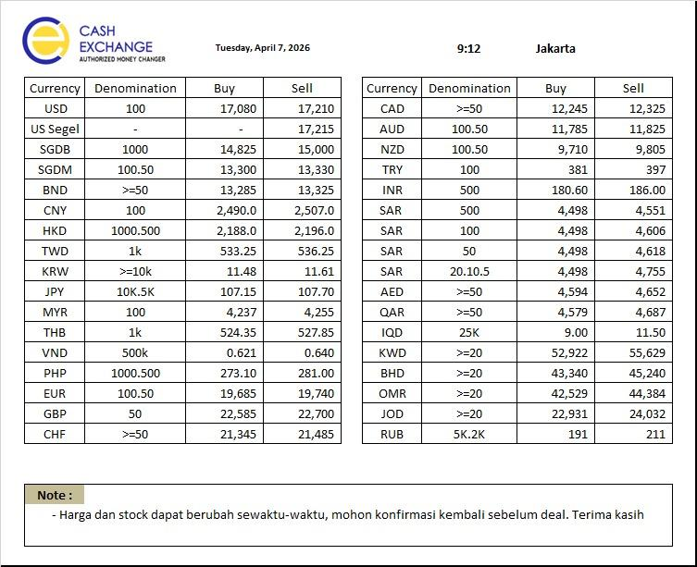
 |  | KURS ACUAN |  |  |  |  |  |  |  | KURS INTERNAL
 |  | PT CAHAYA ADI SUKSES |  |  |  |  |  |  |  | PT PERMATA VALAS UTAMA
 | TANGGAL | 2026-04-06 |  | 9:05:00 | Perubahan Market |  | Kebijakan Naik & Turun | Tanggal | 2026-04-06
NO | CURRENCY | DENOM | BUY | SELL | BUY | Sell |  | NO | CURRENCY | DENOM | BUY | SELL
1 | USD | 100 | 17,080.00 | 17,210.00 | #REF! | #REF! | 25 | 1 | USD | 100 | 17,055.00 | 17,235.00
2 | USD Segel | - | - | 17,215.00 | #REF! | #REF! | 25 | 2 | USD Segel | - | - | 17,240.00
3 | SGDB | 1000 | 14,825.00 | 15,000.00 | #REF! | #REF! | 50 | 3 | SGDB | 1000 | 14,775.00 | 15,050.00
4 | SGDM | 100.50 | 13,300.00 | 13,330.00 | #REF! | #REF! | 50 | 4 | SGDM | 100.50 | 13,250.00 | 13,380.00
5 | BND | >=50 | 13,285.00 | 13,325.00 | #REF! | #REF! | 50 | 5 | BND | >=50 | 13,235.00 | 13,375.00
6 | CNY | 100 | 2,490.00 | 2,507.00 | #REF! | #REF! | 5 | 6 | CNY | 100 | 2,485.00 | 2,512.00
7 | HKD | 1.000.500 | 2,188.00 | 2,196.00 | #REF! | #REF! | 5 | 7 | HKD | 1.000.500 | 2,183.00 | 2,201.00
8 | TWD | 1K | 533.25 | 536.25 | #REF! | #REF! | 10 | 8 | TWD | 1K | 523.25 | 546.25
9 | KRW | >=10K | 11.48 | 11.61 | #REF! | #REF! | 0.2 | 9 | KRW | >=10K | 11.28 | 11.81
10 | JPY | 10K.5K | 107.15 | 107.70 | #REF! | #REF! | 1 | 10 | JPY | 10K.5K | 106.15 | 108.70
11 | MYR | 100 | 4,237.00 | 4,255.00 | #REF! | #REF! | 25 | 11 | MYR | 100 | 4,212.00 | 4,280.00
12 | THB | 1K | 524.35 | 527.85 | #REF! | #REF! | 10 | 12 | THB | 1K | 514.35 | 537.85
13 | VND | 500K | 0.621 | 0.640 | #REF! | #REF! | 0.01 | 13 | VND | 500K | 0.61 | 0.65
14 | PHP | 1.000.500 | 273.10 | 281.00 | #REF! | #REF! | 10 | 14 | PHP | 1.000.500 | 263.10 | 291.00
15 | EUR | 100.50 | 19,685.00 | 19,740.00 | #REF! | #REF! | 50 | 15 | EUR | 100.50 | 19,635.00 | 19,790.00
16 | GBP | 50 | 22,585.00 | 22,700.00 | #REF! | #REF! | 50 | 16 | GBP | 50 | 22,535.00 | 22,750.00
17 | CHF | >=50 | 21,345.00 | 21,485.00 | #REF! | #REF! | 50 | 17 | CHF | >=50 | 21,295.00 | 21,535.00
18 | CAD | >=50 | 12,245.00 | 12,325.00 | #REF! | #REF! | 50 | 18 | CAD | >=50 | 12,195.00 | 12,375.00
19 | AUD | 100,50 | 11,785.00 | 11,825.00 | #REF! | #REF! | 50 | 19 | AUD | 100,50 | 11,735.00 | 11,875.00
20 | NZD | 100,50 | 9,710.00 | 9,805.00 | #REF! | #REF! | 50 | 20 | NZD | 100,50 | 9,660.00 | 9,855.00
21 | TRY | 100 | 381.00 | 397.00 | #REF! | #REF! | 8 | 21 | TRY | 100 | 373.00 | 405.00
22 | INR | 500 | 180.60 | 186.00 | #REF! | #REF! | 8 | 22 | INR | 500 | 172.60 | 194.00
23 | SAR | 500 | 4,498.00 | 4,551.00 | #REF! | #REF! | 40 | 23 | SAR | 500 | 4,458.00 | 4,591.00
24 | SAR | 100 | 4,498.00 | 4,606.00 | #REF! | #REF! | 40 | 24 | SAR | 100 | 4,458.00 | 4,646.00
25 | SAR | 50 | 4,498.00 | 4,618.00 | #REF! | #REF! | 40 | 25 | SAR | 50 | 4,458.00 | 4,658.00
26 | SAR | 20,10,5 | 4,498.00 | 4,755.00 | #REF! | #REF! | 50 | 26 | SAR | 20,10,5 | 4,448.00 | 4,805.00
27 | AED | >=50 | 4,594.00 | 4,652.00 | #REF! | #REF! | 40 | 27 | AED | >=50 | 4,554.00 | 4,692.00
28 | QAR | >=50 | 4,579.00 | 4,687.00 | #REF! | #REF! | 40 | 28 | QAR | >=50 | 4,539.00 | 4,727.00
29 | IQD | 25K | 9.00 | 11.50 | #REF! | #REF! | 1 | 29 | IQD | 25K | 8.00 | 12.50
30 | KWD | >=20 | 52,922.00 | 55,629.00 | #REF! | #REF! | 1000 | 30 | KWD | >=20 | 51,922.00 | 56,629.00
31 | BHD | >=20 | 43,340.00 | 45,240.00 | #REF! | #REF! | 1000 | 31 | BHD | >=20 | 42,340.00 | 46,240.00
32 | OMR | >=20 | 42,529.00 | 44,384.00 | #REF! | #REF! | 1000 | 32 | OMR | >=20 | 41,529.00 | 45,384.00
33 | JOD | >=20 | 22,931.00 | 24,032.00 | #REF! | #REF! | 1000 | 33 | JOD | >=20 | 21,931.00 | 25,032.00
34 | RUB | 5K,2K | 191.00 | 211.00 | #REF! | #REF! | 5 | 34 | RUB | 5K,2K | 186.00 | 216.00
Catatan
Dasar Kebijakan Naik dan Turun |  |  |  |  |  |  |  |  | Jakarta, |  | 2026-04-06
1. | PT Cahaya Adi Sukses adalah mitra utama tempan menjual Valas maupun membeli valas
2. | kebijakan Nilai turun ditetapkan dengan mempertimbangkan
a. | Volatilitas masing masing mata uang & rata rata selisih pergerakan di market
b. | Ketersediaan Stock valas |  |  |  |  |  |  |  | Made Asta Bujana
c. | Kurs Mc sekitar |  |  |  |  |  |  |  | Direktur

 |  | KURS ACUAN |  |  |  |  |  |  |  | KURS INTERNAL
 |  | PT CAHAYA ADI SUKSES |  |  |  |  |  |  |  | PT PERMATA VALAS UTAMA
 | TANGGAL | 2026-04-06 |  | 12:46:00 | Perubahan Market |  | Kebijakan Naik & Turun | Tanggal | 2026-04-06
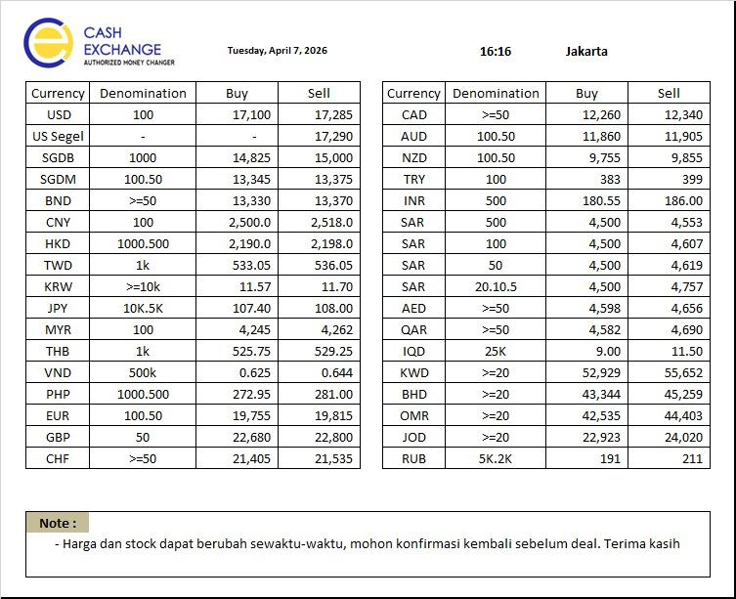
NO | CURRENCY | DENOM | BUY | SELL | BUY | Sell |  | NO | CURRENCY | DENOM | BUY | SELL
1 | USD | 100 | 17,100.00 | 17,285.00 | 20.00 | 75.00 | 25 | 1 | USD | 100 | 17,075.00 | 17,310.00
2 | USD Segel | - | - | 17,290.00 | #VALUE! | 75.00 | 25 | 2 | USD Segel | - | - | 17,315.00
3 | SGDB | 1000 | 14,825.00 | 15,000.00 | 0.00 | 0.00 | 50 | 3 | SGDB | 1000 | 14,775.00 | 15,050.00
4 | SGDM | 100.50 | 13,345.00 | 13,375.00 | 45.00 | 45.00 | 50 | 4 | SGDM | 100.50 | 13,295.00 | 13,425.00
5 | BND | >=50 | 13,330.00 | 13,370.00 | 45.00 | 45.00 | 50 | 5 | BND | >=50 | 13,280.00 | 13,420.00
6 | CNY | 100 | 2,500.00 | 2,518.00 | 10.00 | 11.00 | 5 | 6 | CNY | 100 | 2,495.00 | 2,523.00
7 | HKD | 1.000.500 | 2,190.00 | 2,198.00 | 2.00 | 2.00 | 5 | 7 | HKD | 1.000.500 | 2,185.00 | 2,203.00
8 | TWD | 1K | 533.05 | 536.05 | -0.20 | -0.20 | 10 | 8 | TWD | 1K | 523.05 | 546.05
9 | KRW | >=10K | 11.57 | 11.70 | 0.09 | 0.09 | 0.2 | 9 | KRW | >=10K | 11.37 | 11.90
10 | JPY | 10K.5K | 107.40 | 108.00 | 0.25 | 0.30 | 1 | 10 | JPY | 10K.5K | 106.40 | 109.00
11 | MYR | 100 | 4,245.00 | 4,262.00 | 8.00 | 7.00 | 25 | 11 | MYR | 100 | 4,220.00 | 4,287.00
12 | THB | 1K | 525.75 | 529.25 | 1.40 | 1.40 | 10 | 12 | THB | 1K | 515.75 | 539.25
13 | VND | 500K | 0.625 | 0.644 | 0.00 | 0.00 | 0.01 | 13 | VND | 500K | 0.62 | 0.65
14 | PHP | 1.000.500 | 272.95 | 281.00 | -0.15 | 0.00 | 10 | 14 | PHP | 1.000.500 | 262.95 | 291.00
15 | EUR | 100.50 | 19,755.00 | 19,815.00 | 70.00 | 75.00 | 50 | 15 | EUR | 100.50 | 19,705.00 | 19,865.00
16 | GBP | 50 | 22,680.00 | 22,800.00 | 95.00 | 100.00 | 50 | 16 | GBP | 50 | 22,630.00 | 22,850.00
17 | CHF | >=50 | 21,405.00 | 21,535.00 | 60.00 | 50.00 | 50 | 17 | CHF | >=50 | 21,355.00 | 21,585.00
18 | CAD | >=50 | 12,260.00 | 12,340.00 | 15.00 | 15.00 | 50 | 18 | CAD | >=50 | 12,210.00 | 12,390.00
19 | AUD | 100,50 | 11,860.00 | 11,905.00 | 75.00 | 80.00 | 50 | 19 | AUD | 100,50 | 11,810.00 | 11,955.00
20 | NZD | 100,50 | 9,755.00 | 9,855.00 | 45.00 | 50.00 | 50 | 20 | NZD | 100,50 | 9,705.00 | 9,905.00
21 | TRY | 100 | 383.00 | 399.00 | 2.00 | 2.00 | 8 | 21 | TRY | 100 | 375.00 | 407.00
22 | INR | 500 | 180.55 | 186.00 | -0.05 | 0.00 | 8 | 22 | INR | 500 | 172.55 | 194.00
23 | SAR | 500 | 4,500.00 | 4,553.00 | 2.00 | 2.00 | 40 | 23 | SAR | 500 | 4,460.00 | 4,593.00
24 | SAR | 100 | 4,500.00 | 4,607.00 | 2.00 | 1.00 | 40 | 24 | SAR | 100 | 4,460.00 | 4,647.00
25 | SAR | 50 | 4,500.00 | 4,619.00 | 2.00 | 1.00 | 40 | 25 | SAR | 50 | 4,460.00 | 4,659.00
26 | SAR | 20,10,5 | 4,500.00 | 4,757.00 | 2.00 | 2.00 | 50 | 26 | SAR | 20,10,5 | 4,450.00 | 4,807.00
27 | AED | >=50 | 4,598.00 | 4,656.00 | 4.00 | 4.00 | 40 | 27 | AED | >=50 | 4,558.00 | 4,696.00
28 | QAR | >=50 | 4,582.00 | 4,690.00 | 3.00 | 3.00 | 40 | 28 | QAR | >=50 | 4,542.00 | 4,730.00
29 | IQD | 25K | 9.00 | 11.50 | 0.00 | 0.00 | 1 | 29 | IQD | 25K | 8.00 | 12.50
30 | KWD | >=20 | 52,929.00 | 55,652.00 | 7.00 | 23.00 | 1000 | 30 | KWD | >=20 | 51,929.00 | 56,652.00
31 | BHD | >=20 | 43,344.00 | 45,259.00 | 4.00 | 19.00 | 1000 | 31 | BHD | >=20 | 42,344.00 | 46,259.00
32 | OMR | >=20 | 42,535.00 | 44,403.00 | 6.00 | 19.00 | 1000 | 32 | OMR | >=20 | 41,535.00 | 45,403.00
33 | JOD | >=20 | 22,923.00 | 24,020.00 | -8.00 | -12.00 | 1000 | 33 | JOD | >=20 | 21,923.00 | 25,020.00
34 | RUB | 5K,2K | 191.00 | 211.00 | 0.00 | 0.00 | 5 | 34 | RUB | 5K,2K | 186.00 | 216.00
Catatan
Dasar Kebijakan Naik dan Turun |  |  |  |  |  |  |  |  | Jakarta, |  | 2026-04-06
1. | PT Cahaya Adi Sukses adalah mitra utama tempan menjual Valas maupun membeli valas
2. | kebijakan Nilai turun ditetapkan dengan mempertimbangkan
a. | Volatilitas masing masing mata uang & rata rata selisih pergerakan di market
b. | Ketersediaan Stock valas |  |  |  |  |  |  |  | Made Asta Bujana
c. | Kurs Mc sekitar |  |  |  |  |  |  |  | Direktur

08-04
 |  | KURS ACUAN |  |  |  |  |  |  |  | KURS INTERNAL
 |  | PT CAHAYA ADI SUKSES |  |  |  |  |  |  |  | PT PERMATA VALAS UTAMA
 | TANGGAL | 2026-04-08 |  | 9:05:00 | Perubahan Market |  | Kebijakan Naik & Turun | Tanggal | 2026-04-08
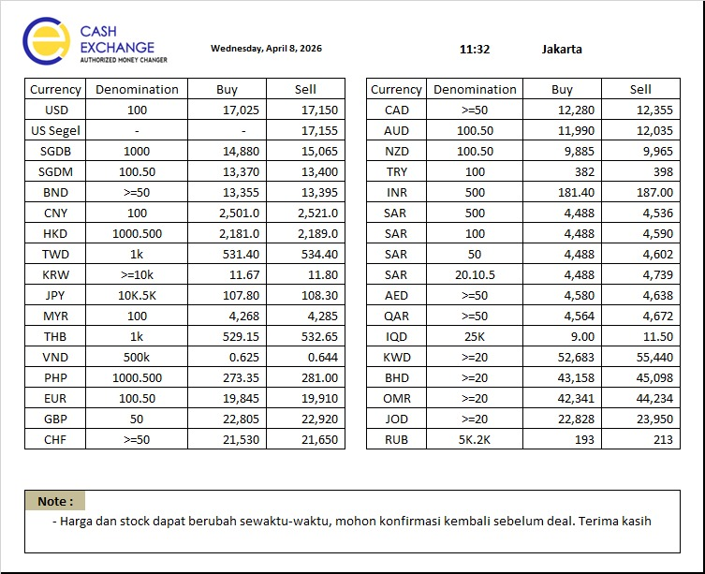
NO | CURRENCY | DENOM | BUY | SELL | BUY | Sell |  | NO | CURRENCY | DENOM | BUY | SELL
1 | USD | 100 | 17,080.00 | 17,210.00 | #REF! | #REF! | 25 | 1 | USD | 100 | 17,055.00 | 17,235.00
2 | USD Segel | - | - | 17,215.00 | #REF! | #REF! | 25 | 2 | USD Segel | - | - | 17,240.00
3 | SGDB | 1000 | 14,825.00 | 15,000.00 | #REF! | #REF! | 50 | 3 | SGDB | 1000 | 14,775.00 | 15,050.00
4 | SGDM | 100.50 | 13,300.00 | 13,330.00 | #REF! | #REF! | 50 | 4 | SGDM | 100.50 | 13,250.00 | 13,380.00
5 | BND | >=50 | 13,285.00 | 13,325.00 | #REF! | #REF! | 50 | 5 | BND | >=50 | 13,235.00 | 13,375.00
6 | CNY | 100 | 2,490.00 | 2,507.00 | #REF! | #REF! | 5 | 6 | CNY | 100 | 2,485.00 | 2,512.00
7 | HKD | 1.000.500 | 2,188.00 | 2,196.00 | #REF! | #REF! | 5 | 7 | HKD | 1.000.500 | 2,183.00 | 2,201.00
8 | TWD | 1K | 533.25 | 536.25 | #REF! | #REF! | 10 | 8 | TWD | 1K | 523.25 | 546.25
9 | KRW | >=10K | 11.48 | 11.61 | #REF! | #REF! | 0.2 | 9 | KRW | >=10K | 11.28 | 11.81
10 | JPY | 10K.5K | 107.15 | 107.70 | #REF! | #REF! | 1 | 10 | JPY | 10K.5K | 106.15 | 108.70
11 | MYR | 100 | 4,237.00 | 4,255.00 | #REF! | #REF! | 25 | 11 | MYR | 100 | 4,212.00 | 4,280.00
12 | THB | 1K | 524.35 | 527.85 | #REF! | #REF! | 10 | 12 | THB | 1K | 514.35 | 537.85
13 | VND | 500K | 0.621 | 0.640 | #REF! | #REF! | 0.01 | 13 | VND | 500K | 0.61 | 0.65
14 | PHP | 1.000.500 | 273.10 | 281.00 | #REF! | #REF! | 10 | 14 | PHP | 1.000.500 | 263.10 | 291.00
15 | EUR | 100.50 | 19,685.00 | 19,740.00 | #REF! | #REF! | 50 | 15 | EUR | 100.50 | 19,635.00 | 19,790.00
16 | GBP | 50 | 22,585.00 | 22,700.00 | #REF! | #REF! | 50 | 16 | GBP | 50 | 22,535.00 | 22,750.00
17 | CHF | >=50 | 21,345.00 | 21,485.00 | #REF! | #REF! | 50 | 17 | CHF | >=50 | 21,295.00 | 21,535.00
18 | CAD | >=50 | 12,245.00 | 12,325.00 | #REF! | #REF! | 50 | 18 | CAD | >=50 | 12,195.00 | 12,375.00
19 | AUD | 100,50 | 11,785.00 | 11,825.00 | #REF! | #REF! | 50 | 19 | AUD | 100,50 | 11,735.00 | 11,875.00
20 | NZD | 100,50 | 9,710.00 | 9,805.00 | #REF! | #REF! | 50 | 20 | NZD | 100,50 | 9,660.00 | 9,855.00
21 | TRY | 100 | 381.00 | 397.00 | #REF! | #REF! | 8 | 21 | TRY | 100 | 373.00 | 405.00
22 | INR | 500 | 180.60 | 186.00 | #REF! | #REF! | 8 | 22 | INR | 500 | 172.60 | 194.00
23 | SAR | 500 | 4,498.00 | 4,551.00 | #REF! | #REF! | 40 | 23 | SAR | 500 | 4,458.00 | 4,591.00
24 | SAR | 100 | 4,498.00 | 4,606.00 | #REF! | #REF! | 40 | 24 | SAR | 100 | 4,458.00 | 4,646.00
25 | SAR | 50 | 4,498.00 | 4,618.00 | #REF! | #REF! | 40 | 25 | SAR | 50 | 4,458.00 | 4,658.00
26 | SAR | 20,10,5 | 4,498.00 | 4,755.00 | #REF! | #REF! | 50 | 26 | SAR | 20,10,5 | 4,448.00 | 4,805.00
27 | AED | >=50 | 4,594.00 | 4,652.00 | #REF! | #REF! | 40 | 27 | AED | >=50 | 4,554.00 | 4,692.00
28 | QAR | >=50 | 4,579.00 | 4,687.00 | #REF! | #REF! | 40 | 28 | QAR | >=50 | 4,539.00 | 4,727.00
29 | IQD | 25K | 9.00 | 11.50 | #REF! | #REF! | 1 | 29 | IQD | 25K | 8.00 | 12.50
30 | KWD | >=20 | 52,922.00 | 55,629.00 | #REF! | #REF! | 1000 | 30 | KWD | >=20 | 51,922.00 | 56,629.00
31 | BHD | >=20 | 43,340.00 | 45,240.00 | #REF! | #REF! | 1000 | 31 | BHD | >=20 | 42,340.00 | 46,240.00
32 | OMR | >=20 | 42,529.00 | 44,384.00 | #REF! | #REF! | 1000 | 32 | OMR | >=20 | 41,529.00 | 45,384.00
33 | JOD | >=20 | 22,931.00 | 24,032.00 | #REF! | #REF! | 1000 | 33 | JOD | >=20 | 21,931.00 | 25,032.00
34 | RUB | 5K,2K | 191.00 | 211.00 | #REF! | #REF! | 5 | 34 | RUB | 5K,2K | 186.00 | 216.00
Catatan
Dasar Kebijakan Naik dan Turun |  |  |  |  |  |  |  |  | Jakarta, |  | 2026-04-08
1. | PT Cahaya Adi Sukses adalah mitra utama tempan menjual Valas maupun membeli valas
2. | kebijakan Nilai turun ditetapkan dengan mempertimbangkan
a. | Volatilitas masing masing mata uang & rata rata selisih pergerakan di market
b. | Ketersediaan Stock valas |  |  |  |  |  |  |  | Made Asta Bujana
c. | Kurs Mc sekitar |  |  |  |  |  |  |  | Direktur

 |  | KURS ACUAN |  |  |  |  |  |  |  | KURS INTERNAL
 |  | PT CAHAYA ADI SUKSES |  |  |  |  |  |  |  | PT PERMATA VALAS UTAMA
 | TANGGAL | 2026-04-08 |  | 12:46:00 | Perubahan Market |  | Kebijakan Naik & Turun | Tanggal | 2026-04-08
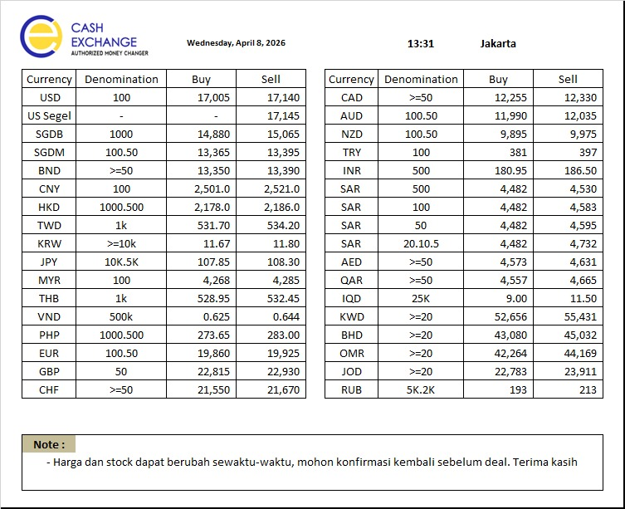
NO | CURRENCY | DENOM | BUY | SELL | BUY | Sell |  | NO | CURRENCY | DENOM | BUY | SELL
1 | USD | 100 | 17,100.00 | 17,285.00 | 20.00 | 75.00 | 25 | 1 | USD | 100 | 17,075.00 | 17,310.00
2 | USD Segel | - | - | 17,290.00 | #VALUE! | 75.00 | 25 | 2 | USD Segel | - | - | 17,315.00
3 | SGDB | 1000 | 14,825.00 | 15,000.00 | 0.00 | 0.00 | 50 | 3 | SGDB | 1000 | 14,775.00 | 15,050.00
4 | SGDM | 100.50 | 13,345.00 | 13,375.00 | 45.00 | 45.00 | 50 | 4 | SGDM | 100.50 | 13,295.00 | 13,425.00
5 | BND | >=50 | 13,330.00 | 13,370.00 | 45.00 | 45.00 | 50 | 5 | BND | >=50 | 13,280.00 | 13,420.00
6 | CNY | 100 | 2,500.00 | 2,518.00 | 10.00 | 11.00 | 5 | 6 | CNY | 100 | 2,495.00 | 2,523.00
7 | HKD | 1.000.500 | 2,190.00 | 2,198.00 | 2.00 | 2.00 | 5 | 7 | HKD | 1.000.500 | 2,185.00 | 2,203.00
8 | TWD | 1K | 533.05 | 536.05 | -0.20 | -0.20 | 10 | 8 | TWD | 1K | 523.05 | 546.05
9 | KRW | >=10K | 11.57 | 11.70 | 0.09 | 0.09 | 0.2 | 9 | KRW | >=10K | 11.37 | 11.90
10 | JPY | 10K.5K | 107.40 | 108.00 | 0.25 | 0.30 | 1 | 10 | JPY | 10K.5K | 106.40 | 109.00
11 | MYR | 100 | 4,245.00 | 4,262.00 | 8.00 | 7.00 | 25 | 11 | MYR | 100 | 4,220.00 | 4,287.00
12 | THB | 1K | 525.75 | 529.25 | 1.40 | 1.40 | 10 | 12 | THB | 1K | 515.75 | 539.25
13 | VND | 500K | 0.625 | 0.644 | 0.00 | 0.00 | 0.01 | 13 | VND | 500K | 0.62 | 0.65
14 | PHP | 1.000.500 | 272.95 | 281.00 | -0.15 | 0.00 | 10 | 14 | PHP | 1.000.500 | 262.95 | 291.00
15 | EUR | 100.50 | 19,755.00 | 19,815.00 | 70.00 | 75.00 | 50 | 15 | EUR | 100.50 | 19,705.00 | 19,865.00
16 | GBP | 50 | 22,680.00 | 22,800.00 | 95.00 | 100.00 | 50 | 16 | GBP | 50 | 22,630.00 | 22,850.00
17 | CHF | >=50 | 21,405.00 | 21,535.00 | 60.00 | 50.00 | 50 | 17 | CHF | >=50 | 21,355.00 | 21,585.00
18 | CAD | >=50 | 12,260.00 | 12,340.00 | 15.00 | 15.00 | 50 | 18 | CAD | >=50 | 12,210.00 | 12,390.00
19 | AUD | 100,50 | 11,860.00 | 11,905.00 | 75.00 | 80.00 | 50 | 19 | AUD | 100,50 | 11,810.00 | 11,955.00
20 | NZD | 100,50 | 9,755.00 | 9,855.00 | 45.00 | 50.00 | 50 | 20 | NZD | 100,50 | 9,705.00 | 9,905.00
21 | TRY | 100 | 383.00 | 399.00 | 2.00 | 2.00 | 8 | 21 | TRY | 100 | 375.00 | 407.00
22 | INR | 500 | 180.55 | 186.00 | -0.05 | 0.00 | 8 | 22 | INR | 500 | 172.55 | 194.00
23 | SAR | 500 | 4,500.00 | 4,553.00 | 2.00 | 2.00 | 40 | 23 | SAR | 500 | 4,460.00 | 4,593.00
24 | SAR | 100 | 4,500.00 | 4,607.00 | 2.00 | 1.00 | 40 | 24 | SAR | 100 | 4,460.00 | 4,647.00
25 | SAR | 50 | 4,500.00 | 4,619.00 | 2.00 | 1.00 | 40 | 25 | SAR | 50 | 4,460.00 | 4,659.00
26 | SAR | 20,10,5 | 4,500.00 | 4,757.00 | 2.00 | 2.00 | 50 | 26 | SAR | 20,10,5 | 4,450.00 | 4,807.00
27 | AED | >=50 | 4,598.00 | 4,656.00 | 4.00 | 4.00 | 40 | 27 | AED | >=50 | 4,558.00 | 4,696.00
28 | QAR | >=50 | 4,582.00 | 4,690.00 | 3.00 | 3.00 | 40 | 28 | QAR | >=50 | 4,542.00 | 4,730.00
29 | IQD | 25K | 9.00 | 11.50 | 0.00 | 0.00 | 1 | 29 | IQD | 25K | 8.00 | 12.50
30 | KWD | >=20 | 52,929.00 | 55,652.00 | 7.00 | 23.00 | 1000 | 30 | KWD | >=20 | 51,929.00 | 56,652.00
31 | BHD | >=20 | 43,344.00 | 45,259.00 | 4.00 | 19.00 | 1000 | 31 | BHD | >=20 | 42,344.00 | 46,259.00
32 | OMR | >=20 | 42,535.00 | 44,403.00 | 6.00 | 19.00 | 1000 | 32 | OMR | >=20 | 41,535.00 | 45,403.00
33 | JOD | >=20 | 22,923.00 | 24,020.00 | -8.00 | -12.00 | 1000 | 33 | JOD | >=20 | 21,923.00 | 25,020.00
34 | RUB | 5K,2K | 191.00 | 211.00 | 0.00 | 0.00 | 5 | 34 | RUB | 5K,2K | 186.00 | 216.00
Catatan
Dasar Kebijakan Naik dan Turun |  |  |  |  |  |  |  |  | Jakarta, |  | 2026-04-08
1. | PT Cahaya Adi Sukses adalah mitra utama tempan menjual Valas maupun membeli valas
2. | kebijakan Nilai turun ditetapkan dengan mempertimbangkan
a. | Volatilitas masing masing mata uang & rata rata selisih pergerakan di market
b. | Ketersediaan Stock valas |  |  |  |  |  |  |  | Made Asta Bujana
c. | Kurs Mc sekitar |  |  |  |  |  |  |  | Direktur

09-04
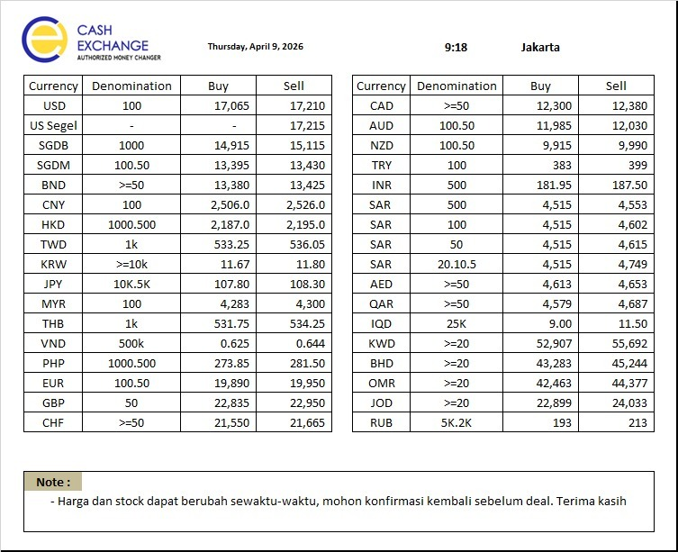
 |  | KURS ACUAN |  |  |  |  |  |  |  | KURS INTERNAL
 |  | PT CAHAYA ADI SUKSES |  |  |  |  |  |  |  | PT PERMATA VALAS UTAMA
 | TANGGAL | 2026-04-09 |  | 9:18:00 | Perubahan Market |  | Kebijakan Naik & Turun | Tanggal | 2026-04-09
NO | CURRENCY | DENOM | BUY | SELL | BUY | Sell |  | NO | CURRENCY | DENOM | BUY | SELL
1 | USD | 100 | 17,065.00 | 17,210.00 | #REF! | #REF! | 25 | 1 | USD | 100 | 17,040.00 | 17,235.00
2 | USD Segel | - | 0.00 | 17,215.00 | #REF! | #REF! | 25 | 2 | USD Segel | - | 0.00 | 17,240.00
3 | SGDB | 1000 | 14,915.00 | 15,115.00 | #REF! | #REF! | 50 | 3 | SGDB | 1000 | 14,865.00 | 15,165.00
4 | SGDM | 100.50 | 13,395.00 | 13,430.00 | #REF! | #REF! | 50 | 4 | SGDM | 100.50 | 13,345.00 | 13,480.00
5 | BND | >=50 | 13,380.00 | 13,425.00 | #REF! | #REF! | 50 | 5 | BND | >=50 | 13,330.00 | 13,475.00
6 | CNY | 100 | 2,506.00 | 2,526.00 | #REF! | #REF! | 5 | 6 | CNY | 100 | 2,501.00 | 2,531.00
7 | HKD | 1.000.500 | 2,187.00 | 2,195.00 | #REF! | #REF! | 5 | 7 | HKD | 1.000.500 | 2,182.00 | 2,200.00
8 | TWD | 1K | 533.25 | 536.05 | #REF! | #REF! | 10 | 8 | TWD | 1K | 523.25 | 546.05
9 | KRW | >=10K | 11.67 | 11.80 | #REF! | #REF! | 0.2 | 9 | KRW | >=10K | 11.47 | 12.00
10 | JPY | 10K.5K | 107.80 | 108.30 | #REF! | #REF! | 1 | 10 | JPY | 10K.5K | 106.80 | 109.30
11 | MYR | 100 | 4,283.00 | 4,300.00 | #REF! | #REF! | 25 | 11 | MYR | 100 | 4,258.00 | 4,325.00
12 | THB | 1K | 531.75 | 534.25 | #REF! | #REF! | 10 | 12 | THB | 1K | 521.75 | 544.25
13 | VND | 500K | 0.625 | 0.644 | #REF! | #REF! | 0.01 | 13 | VND | 500K | 0.62 | 0.65
14 | PHP | 1.000.500 | 273.85 | 281.50 | #REF! | #REF! | 10 | 14 | PHP | 1.000.500 | 263.85 | 291.50
15 | EUR | 100.50 | 19,890.00 | 19,950.00 | #REF! | #REF! | 50 | 15 | EUR | 100.50 | 19,840.00 | 20,000.00
16 | GBP | 50 | 22,835.00 | 22,950.00 | #REF! | #REF! | 50 | 16 | GBP | 50 | 22,785.00 | 23,000.00
17 | CHF | >=50 | 21,550.00 | 21,665.00 | #REF! | #REF! | 50 | 17 | CHF | >=50 | 21,500.00 | 21,715.00
18 | CAD | >=50 | 12,300.00 | 12,380.00 | #REF! | #REF! | 50 | 18 | CAD | >=50 | 12,250.00 | 12,430.00
19 | AUD | 100,50 | 11,985.00 | 12,030.00 | #REF! | #REF! | 50 | 19 | AUD | 100,50 | 11,935.00 | 12,080.00
20 | NZD | 100,50 | 9,915.00 | 9,990.00 | #REF! | #REF! | 50 | 20 | NZD | 100,50 | 9,865.00 | 10,040.00
21 | TRY | 100 | 383.00 | 399.00 | #REF! | #REF! | 8 | 21 | TRY | 100 | 375.00 | 407.00
22 | INR | 500 | 181.95 | 187.50 | #REF! | #REF! | 8 | 22 | INR | 500 | 173.95 | 195.50
23 | SAR | 500 | 4,515.00 | 4,553.00 | #REF! | #REF! | 40 | 23 | SAR | 500 | 4,475.00 | 4,593.00
24 | SAR | 100 | 4,515.00 | 4,602.00 | #REF! | #REF! | 40 | 24 | SAR | 100 | 4,475.00 | 4,642.00
25 | SAR | 50 | 4,515.00 | 4,615.00 | #REF! | #REF! | 40 | 25 | SAR | 50 | 4,475.00 | 4,655.00
26 | SAR | 20,10,5 | 4,515.00 | 4,749.00 | #REF! | #REF! | 50 | 26 | SAR | 20,10,5 | 4,465.00 | 4,799.00
27 | AED | >=50 | 4,613.00 | 4,653.00 | #REF! | #REF! | 40 | 27 | AED | >=50 | 4,573.00 | 4,693.00
28 | QAR | >=50 | 4,579.00 | 4,687.00 | #REF! | #REF! | 40 | 28 | QAR | >=50 | 4,539.00 | 4,727.00
29 | IQD | 25K | 9.00 | 11.50 | #REF! | #REF! | 1 | 29 | IQD | 25K | 8.00 | 12.50
30 | KWD | >=20 | 52,907.00 | 55,692.00 | #REF! | #REF! | 1000 | 30 | KWD | >=20 | 51,907.00 | 56,692.00
31 | BHD | >=20 | 43,283.00 | 45,244.00 | #REF! | #REF! | 1000 | 31 | BHD | >=20 | 42,283.00 | 46,244.00
32 | OMR | >=20 | 42,463.00 | 44,377.00 | #REF! | #REF! | 1000 | 32 | OMR | >=20 | 41,463.00 | 45,377.00
33 | JOD | >=20 | 22,899.00 | 24,033.00 | #REF! | #REF! | 1000 | 33 | JOD | >=20 | 21,899.00 | 25,033.00
34 | RUB | 5K,2K | 193.00 | 213.00 | #REF! | #REF! | 5 | 34 | RUB | 5K,2K | 188.00 | 218.00
Catatan
Dasar Kebijakan Naik dan Turun |  |  |  |  |  |  |  |  | Jakarta, |  | 2026-04-09
1. | PT Cahaya Adi Sukses adalah mitra utama tempan menjual Valas maupun membeli valas
2. | kebijakan Nilai turun ditetapkan dengan mempertimbangkan
a. | Volatilitas masing masing mata uang & rata rata selisih pergerakan di market
b. | Ketersediaan Stock valas |  |  |  |  |  |  |  | Made Asta Bujana
c. | Kurs Mc sekitar |  |  |  |  |  |  |  | Direktur

 |  | KURS ACUAN |  |  |  |  |  |  |  | KURS INTERNAL
 |  | PT CAHAYA ADI SUKSES |  |  |  |  |  |  |  | PT PERMATA VALAS UTAMA
 | TANGGAL | 2026-04-09 |  | 12:46:00 | Perubahan Market |  | Kebijakan Naik & Turun | Tanggal | 2026-04-09
NO | CURRENCY | DENOM | BUY | SELL | BUY | Sell |  | NO | CURRENCY | DENOM | BUY | SELL
1 | USD | 100 | 17,100.00 | 17,285.00 | 35.00 | 75.00 | 25 | 1 | USD | 100 | 17,075.00 | 17,310.00
2 | USD Segel | - | - | 17,290.00 | #VALUE! | 75.00 | 25 | 2 | USD Segel | - | - | 17,315.00
3 | SGDB | 1000 | 14,825.00 | 15,000.00 | -90.00 | -115.00 | 50 | 3 | SGDB | 1000 | 14,775.00 | 15,050.00
4 | SGDM | 100.50 | 13,345.00 | 13,375.00 | -50.00 | -55.00 | 50 | 4 | SGDM | 100.50 | 13,295.00 | 13,425.00
5 | BND | >=50 | 13,330.00 | 13,370.00 | -50.00 | -55.00 | 50 | 5 | BND | >=50 | 13,280.00 | 13,420.00
6 | CNY | 100 | 2,500.00 | 2,518.00 | -6.00 | -8.00 | 5 | 6 | CNY | 100 | 2,495.00 | 2,523.00
7 | HKD | 1.000.500 | 2,190.00 | 2,198.00 | 3.00 | 3.00 | 5 | 7 | HKD | 1.000.500 | 2,185.00 | 2,203.00
8 | TWD | 1K | 533.05 | 536.05 | -0.20 | 0.00 | 10 | 8 | TWD | 1K | 523.05 | 546.05
9 | KRW | >=10K | 11.57 | 11.70 | -0.10 | -0.10 | 0.2 | 9 | KRW | >=10K | 11.37 | 11.90
10 | JPY | 10K.5K | 107.40 | 108.00 | -0.40 | -0.30 | 1 | 10 | JPY | 10K.5K | 106.40 | 109.00
11 | MYR | 100 | 4,245.00 | 4,262.00 | -38.00 | -38.00 | 25 | 11 | MYR | 100 | 4,220.00 | 4,287.00
12 | THB | 1K | 525.75 | 529.25 | -6.00 | -5.00 | 10 | 12 | THB | 1K | 515.75 | 539.25
13 | VND | 500K | 0.625 | 0.644 | 0.00 | 0.00 | 0.01 | 13 | VND | 500K | 0.62 | 0.65
14 | PHP | 1.000.500 | 272.95 | 281.00 | -0.90 | -0.50 | 10 | 14 | PHP | 1.000.500 | 262.95 | 291.00
15 | EUR | 100.50 | 19,755.00 | 19,815.00 | -135.00 | -135.00 | 50 | 15 | EUR | 100.50 | 19,705.00 | 19,865.00
16 | GBP | 50 | 22,680.00 | 22,800.00 | -155.00 | -150.00 | 50 | 16 | GBP | 50 | 22,630.00 | 22,850.00
17 | CHF | >=50 | 21,405.00 | 21,535.00 | -145.00 | -130.00 | 50 | 17 | CHF | >=50 | 21,355.00 | 21,585.00
18 | CAD | >=50 | 12,260.00 | 12,340.00 | -40.00 | -40.00 | 50 | 18 | CAD | >=50 | 12,210.00 | 12,390.00
19 | AUD | 100,50 | 11,860.00 | 11,905.00 | -125.00 | -125.00 | 50 | 19 | AUD | 100,50 | 11,810.00 | 11,955.00
20 | NZD | 100,50 | 9,755.00 | 9,855.00 | -160.00 | -135.00 | 50 | 20 | NZD | 100,50 | 9,705.00 | 9,905.00
21 | TRY | 100 | 383.00 | 399.00 | 0.00 | 0.00 | 8 | 21 | TRY | 100 | 375.00 | 407.00
22 | INR | 500 | 180.55 | 186.00 | -1.40 | -1.50 | 8 | 22 | INR | 500 | 172.55 | 194.00
23 | SAR | 500 | 4,500.00 | 4,553.00 | -15.00 | 0.00 | 40 | 23 | SAR | 500 | 4,460.00 | 4,593.00
24 | SAR | 100 | 4,500.00 | 4,607.00 | -15.00 | 5.00 | 40 | 24 | SAR | 100 | 4,460.00 | 4,647.00
25 | SAR | 50 | 4,500.00 | 4,619.00 | -15.00 | 4.00 | 40 | 25 | SAR | 50 | 4,460.00 | 4,659.00
26 | SAR | 20,10,5 | 4,500.00 | 4,757.00 | -15.00 | 8.00 | 50 | 26 | SAR | 20,10,5 | 4,450.00 | 4,807.00
27 | AED | >=50 | 4,598.00 | 4,656.00 | -15.00 | 3.00 | 40 | 27 | AED | >=50 | 4,558.00 | 4,696.00
28 | QAR | >=50 | 4,582.00 | 4,690.00 | 3.00 | 3.00 | 40 | 28 | QAR | >=50 | 4,542.00 | 4,730.00
29 | IQD | 25K | 9.00 | 11.50 | 0.00 | 0.00 | 1 | 29 | IQD | 25K | 8.00 | 12.50
30 | KWD | >=20 | 52,929.00 | 55,652.00 | 22.00 | -40.00 | 1000 | 30 | KWD | >=20 | 51,929.00 | 56,652.00
31 | BHD | >=20 | 43,344.00 | 45,259.00 | 61.00 | 15.00 | 1000 | 31 | BHD | >=20 | 42,344.00 | 46,259.00
32 | OMR | >=20 | 42,535.00 | 44,403.00 | 72.00 | 26.00 | 1000 | 32 | OMR | >=20 | 41,535.00 | 45,403.00
33 | JOD | >=20 | 22,923.00 | 24,020.00 | 24.00 | -13.00 | 1000 | 33 | JOD | >=20 | 21,923.00 | 25,020.00
34 | RUB | 5K,2K | 191.00 | 211.00 | -2.00 | -2.00 | 5 | 34 | RUB | 5K,2K | 186.00 | 216.00
Catatan
Dasar Kebijakan Naik dan Turun |  |  |  |  |  |  |  |  | Jakarta, |  | 2026-04-09
1. | PT Cahaya Adi Sukses adalah mitra utama tempan menjual Valas maupun membeli valas
2. | kebijakan Nilai turun ditetapkan dengan mempertimbangkan
a. | Volatilitas masing masing mata uang & rata rata selisih pergerakan di market
b. | Ketersediaan Stock valas |  |  |  |  |  |  |  | Made Asta Bujana
c. | Kurs Mc sekitar |  |  |  |  |  |  |  | Direktur

